A
 | EN |  | SP | FR | IT
 | A1 - Headlight assembly |  | A1 - Desmontaje Faro | A1 - Suppression des phares | A1 - Smontaggio Faro
Nº | Preparation: | Remarks | Preparación: | Préparation: | Preparazione:
1 | Remove the front basket -B0 |  | Retire la canasta delantera -B0 | Retirez le panier avant -B0 | Rimuovere il cestino anteriore -b0
2 | Remove the front cover - B1 |  | Retire la cubierta frontal - B1 | Retirez le couvercle avant - B1 | Rimuovere il coperchio anteriore - B1
Steps | Description | Picture | Descripción | Description | Descrizione
1 | Remove the four screws in the red circle with a phillips screwdriver |  | Retire los cuatro tornillos en el círculo rojo con un destornillador de Phillips | Retirez les quatre vis dans le cercle rouge avec un tournevis Phillips | Rimuovere le quattro viti nel cerchio rosso con un cacciavite Phillips
2 | Unplug the headlight connector and front winkers connector and take out the headlight assembly | 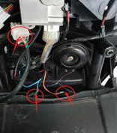 | Desenchufe el conector del faro y el conector de acuñadores frontales y saque el conjunto del faro | Débranchez le connecteur du phare et le connecteur de la pièce avant et retirez l'ensemble du phare | Scollegare il connettore del faro e il connettore della moneta anteriore ed eliminare il set del faro
 | A2 - Speedometer assembly |  | A2 - Conjunto del velocímetro | A2 - Ensemble de compteur de vitesse | A2 - Gruppo tachimetro
Nº | Preparation: | Remarks | Preparación: | Préparation: | Preparazione:
1 | Remove the front basket - B0 |  | Retire la canasta delantera - B0 | Retirez le panier avant - B0 | Rimuovere il cestino anteriore - B0
2 | Remove the front cover - B1 |  | Retire la cubierta frontal - B1 | Retirez le couvercle avant - B1 | Rimuovere il coperchio anteriore - B1
3 | Remove the Electric plate - B3 |  | Retire la placa eléctrica - B3 | Retirez la plaque électrique - B3 | Rimuovere la piastra elettrica - B3
Steps | Description | Picture | Descripción | Description | Descrizione
1 | Remove the two bolts of the speedometer bracket and remove the speedometer assembly with 5mm inner hexagon |  | Retire los dos pernos del soporte del velocímetro y retire el conjunto del velocímetro con hexágono interno de 5 mm | Retirez les deux boulons du support de compteur de vitesse et retirez l'ensemble du compteur de vitesse avec un hexagone intérieur de 5 mm | Rimuovere i due bulloni della staffa del tachimetro e rimuovere il gruppo tachimetro con esagono interno da 5 mm
2 | Remove 2 nuts from speedometer bottom shell with 10mm nail sleeve |  | Retire 2 tuercas de la cubierta inferior del velocímetro con una manga de clavos de 10 mm | Retirez 2 écrous de la coque inférieure du compteur de vitesse avec un manchon à ongles de 10 mm | Rimuovere 2 dadi dal guscio inferiore del tachimetro con manica unghie da 10 mm
 | A3 - Right switch assembly |  | A3 - Conjunto del interruptor derecho | A3 - Assemblage de l'interrupteur droit | A3 - Assemblaggio dell'interruttore destro
Nº | Preparation: | Remarks | Preparación: | Préparation: | Preparazione:
1 | Remove the front basket - B0 |  | Retire la canasta delantera - B0 | Retirez le panier avant - B0 | Rimuovere il cestino anteriore - B0
2 | Remove the front cover - B1 |  | Retire la cubierta frontal - B1 | Retirez le couvercle avant - B1 | Rimuovere il coperchio anteriore - B1
3 | Remove the Electric plate - B3 |  | Retire la placa eléctrica - B3 | Retirez la plaque électrique - B3 | Rimuovere la piastra elettrica - B3
4 | Remove the speedometer bracket - A2 |  | Retire el soporte del velocímetro - A2 | Retirez le support du compteur de vitesse - A2 | Rimuovere la staffa del tachimetro - A2
Steps | Description | Picture | Descripción | Description | Descrizione
1 | Unplug the right switch assembly connector, turn the handle connector and unplug the harness | 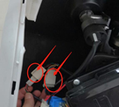 | Desenchufe el conector de ensamblaje del interruptor derecho, gire el conector de la manija y desenchufe el arnés | Débranchez le connecteur d'assemblage de l'interrupteur droit, tournez le connecteur de poignée et débranchez le faisceau | Scollegare il connettore del gruppo interruttore destro, girare il connettore dell'impugnatura e scollegare il cablaggio
2 | Remove the right brake upper pump assembly fixing bolt with an 8mm wrench |  | Retire el perno de fijación de fijación de la bomba superior del freno derecho con una llave de 8 mm | Retirez le boulon de fixation de la pompe supérieure du frein droit avec une clé de 8 mm | Rimuovere il bullone di fissaggio della pompa superiore freno destro con una chiave a 8 mm
3 | Remove the right switch assembly of 2 screws with a phillips screwdriver (marked in the picture) | 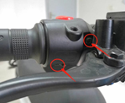 | Retire el conjunto del interruptor derecho de 2 tornillos con un destornillador de Phillips (marcado en la imagen) | Retirez l'ensemble de l'interrupteur droit de 2 vis avec un tournevis Phillips (marqué sur l'image) | Rimuovere il gruppo interruttore destro di 2 viti con un cacciavite Phillips (contrassegnato nell'immagine)
4 | Remove the bolts with 5mm inner hexagon wrench and remove the handle weight | 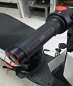 | Retire los pernos con una llave hexagonal interna de 5 mm y retire el peso del mango | Retirez les boulons avec une clé hexagonale intérieure de 5 mm et retirez le poids de la poignée | Rimuovere i bulloni con chiave esagonale interna da 5 mm e rimuovere il peso della maniglia
 | A4 - Left switch assembly |  | A4 - Conjunto del interruptor izquierdo | A4 - Assemblage de l'interrupteur de gauche | A4 - Assemblaggio dell'interruttore sinistro
Nº | Preparation: | Remarks | Preparación: | Remarques | Preparazione:
1 | Remove the front basket - B0 |  | Retire la canasta delantera - B0 | Retirez le panier avant - B0 | Rimuovere il cestino anteriore - B0
2 | Remove the front cover - B1 |  | Retire la cubierta frontal - B1 | Retirez le couvercle avant - B1 | Rimuovere il coperchio anteriore - B1
3 | Remove the Electric plate - B3 |  | Retire la placa eléctrica - B3 | Retirez la plaque électrique - B3 | Rimuovere la piastra elettrica - B3
4 | Remove the speedometer bracket - A2 |  | Retire el soporte del velocímetro - A2 | Retirez le support du compteur de vitesse - A2 | Rimuovere la staffa del tachimetro - A2
Steps | Description | Picture | Descripción | Description | Descrizione
1 | Unplug left switch assembly connector unplug harness | 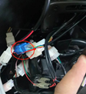 | Desenchufe el conector del interruptor izquierdo conector del arnés desenchufe | Débranchez le connecteur de l'assemblage de l'interrupteur gauche | Unplug Connettore di assemblaggio di interruttore sinistro Bracking
2 | Remove the right brake upper pump assembly retaining bolt with an 8mm wrench |  | Retire el perno de retención del conjunto de la bomba superior del freno derecho con una llave de 8 mm | Retirez le boulon de retenue de la pompe supérieure du frein droit avec une clé de 8 mm | Rimuovere il bullone di fissaggio della pompa superiore freno destro con una chiave a 8 mm
3 | Remove the 2 screws in the left switch assembly with a phillips screwdriver (marked in the figure) |  | Retire los 2 tornillos en el conjunto del interruptor izquierdo con un destornillador de Phillips (marcado en la figura) | Retirez les 2 vis dans l'ensemble de l'interrupteur gauche avec un tournevis Phillips (marqué sur la figure) | Rimuovere le 2 viti nel gruppo interruttore sinistro con un cacciavite Phillips (contrassegnato nella figura)
 | A5 -Converter |  | A5 -converter | Convertisseur A5 | A5 -Converter
Nº | Preparation: | Remarks | Preparación: | Remarques | Preparazione:
1 | Remove the front basket - B0 |  | Retire la canasta delantera - B0 | Retirez le panier avant - B0 | Rimuovere il cestino anteriore - B0
2 | Remove the front cover - B1 |  | Retire la cubierta frontal - B1 | Retirez le couvercle avant - B1 | Rimuovere il coperchio anteriore - B1
Steps | Description | Picture | Descripción | Description | Descrizione
1 | Remove the two screws in the red circle with a phillips screwdriver |  | Retire los dos tornillos en el círculo rojo con un destornillador de Phillips | Retirez les deux vis dans le cercle rouge avec un tournevis Phillips | Rimuovere le due viti nel cerchio rosso con un cacciavite Phillips
2 | Unplug the converter connector. |  | Desenchufe el conector convertidor. | Débranchez le connecteur du convertisseur. | Scollegare il connettore del convertitore.
 | A6 - Alarm |  | A6 - alarma | A6 - Alarme | A6 - Allarme
Nº | Preparation: | Remarks | Preparación: | Remarques | Preparazione:
1 | Remove the front basket - B0 |  | Retire la canasta delantera - B0 | Retirez le panier avant - B0 | Rimuovere il cestino anteriore - B0
2 | Remove the front cover - B1 |  | Retire la cubierta frontal - B1 | Retirez le couvercle avant - B1 | Rimuovere il coperchio anteriore - B1
Steps | Description | Picture | Descripción | Description | Descrizione
1 | Arrow points to the components is the alarm , with a screwdriver to remove two screws |  | La flecha señala los componentes es la alarma, con un destornillador para quitar dos tornillos | La flèche pointe vers les composants est l'alarme, avec un tournevis pour retirer deux vis | I punti freccia ai componenti sono l'allarme, con un cacciavite per rimuovere due viti
 | A7 - Horn |  | 07 Bocina | 07 Klaxon | 07 Clacson
Nº | Preparation: | Remarks | Preparación: | Remarques | Preparazione:
1 | Remove the front basket - B0 |  | Retire la canasta delantera - B0 | Retirez le panier avant - B0 | Rimuovere il cestino anteriore - B0
2 | Remove the front cover - B1 |  | Retire la cubierta frontal - B1 | Retirez le couvercle avant - B1 | Rimuovere il coperchio anteriore - B1
Steps | Description | Picture | Descripción | Description | Descrizione
1 | Unplug the horn connector | 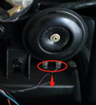 | Desenchufar el conector de la bocina | Débranchez le connecteur du klaxon | Scollegare il connettore del corno
2 | Remove the fixing bolts of the horn bracket with a 10mm socket wrench and remove the horn |  | Retire los pernos de fijación del soporte de la bocina con una llave de zócalo de 10 mm y retire la bocina | Retirez les boulons de fixation du support de corne avec une clé à douille de 10 mm et retirez la corne | Rimuovere i bulloni di fissaggio della staffa del corno con una chiave di presa da 10 mm e rimuovere il corno
 | A8 - Flasher |  | A8 - Flasher | A8 - Flasher | A8 - lampeggiatore
Nº | Preparation: | Remarks | Preparación: | Remarques | Preparazione:
1 | Remove the front basket - B0 |  | Retire la canasta delantera - B0 | Retirez le panier avant - B0 | Rimuovere il cestino anteriore - B0
2 | Remove the front cover - B1 |  | Retire la cubierta frontal - B1 | Retirez le couvercle avant - B1 | Rimuovere il coperchio anteriore - B1
Steps | Description | Picture | Descripción | Description | Descrizione
1 | Remove the flasher rubber bracket | 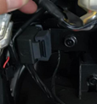 | Retire el soporte de goma intermitente | Retirez le support de caoutchouc clignot | Rimuovere la staffa di gomma lampeggiatore
2 | Unplug the flasher connector and remove the flasher | 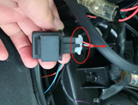 | Desenchufe el conector de Flasher y elimine el Flasher | Débranchez le connecteur Flasher et retirez le clignot | Scollegare il connettore lampeggiante e rimuovere il lampeggiatore
 | A9 - Battery |  | A9 - Batería | A9 - Batería | A9 - Batería
Nº | Preparation: | Remarks | Preparación: | Remarques | Preparazione:
1 | Take out the Battery compartment cover - B23 |  | Saque la cubierta del compartimento de la batería - B23 | Sortez le couvercle du compartiment de la batterie - B23 | Elimina la copertura del vano batteria - B23
Steps | Description | Picture | Descripción | Description | Descrizione
1 | Power off switch | 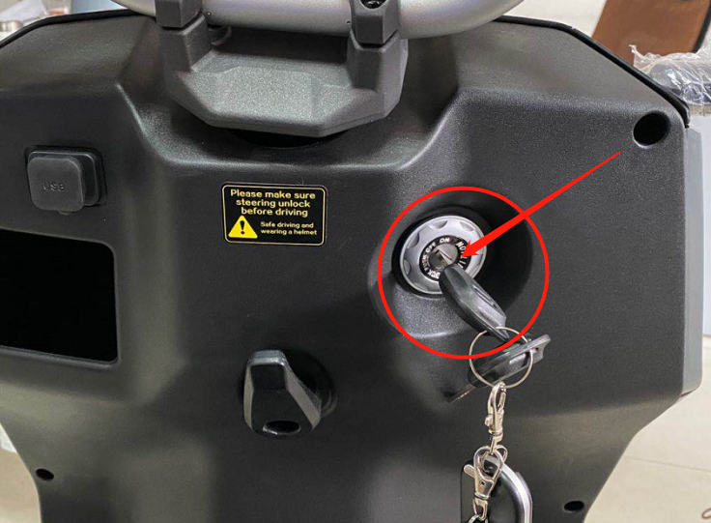 | APAGADO DE APAGADO | Interrupteur d'élevage | Interruttore di spegnimento
2 | Power off circuit protection switch | 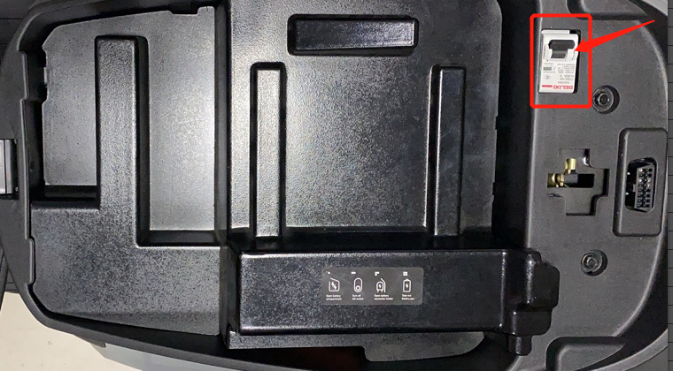 | Interruptor de protección del circuito apagado | Interrupteur de protection de circuit éteint | Interruttore di protezione del circuito di spegnimento
3 | Unscrew the battery bend buckle and pull out the battery connecting cable |  | Desatornille la hebilla de curvatura de la batería y quite el cable de conexión de la batería | Dévissez la boucle de pliage de la batterie et retirez le câble de connexion de la batterie | Svitare la fibbia per piegatura della batteria ed estrarre il cavo di collegamento della batteria
 | A10 - Controller |  | A10 - Controlador | A10 - Contrôleur | A10 - Controller
Nº | Preparation: | Remarks | Preparación: | Remarques | Preparazione:
1 | Take out the battery compartment cover - B23 |  | Saque la cubierta del compartimento de la batería - B23 | Sortez le couvercle du compartiment de la batterie - B23 | Elimina la copertura del vano batteria - B23
2 | Remove the Luggage box - B24 |  | Retire la caja de equipaje - B24 | Retirez la boîte à bagages - B24 | Rimuovere la scatola dei bagagli - B24
Steps | Description | Picture | Descripción | Description | Descrizione
1 | Unplug the controller plug and the motor hall plug | 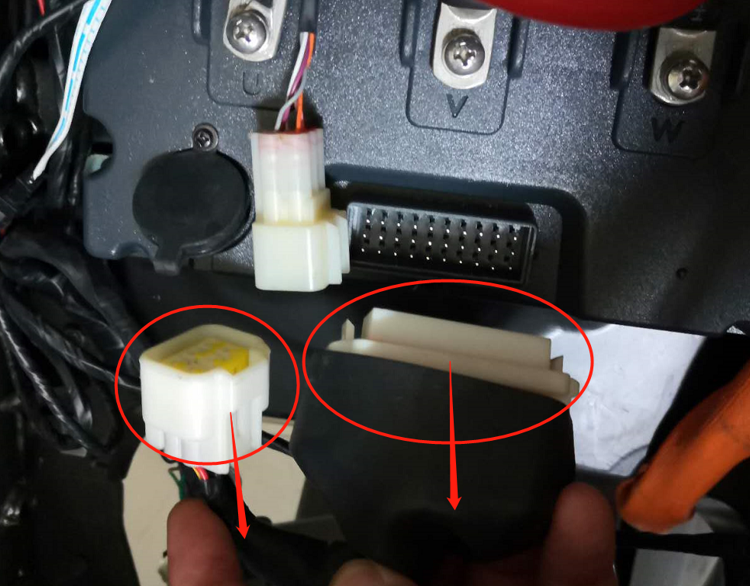 | Desenchufar el enchufe del controlador y el enchufe de la sala del motor | Débranchez la fiche du contrôleur et la fiche du hall à moteur | Scollegare la spina del controller e la spina
2 | Remove 5 screws with a phillips screwdriver and remove the terminal line of the controller (phase line, positive and negative). |  | Retire los 5 tornillos con un destornillador de Phillips y retire la línea terminal del controlador (línea de fase, positiva y negativa). | Retirez 5 vis avec un tournevis Phillips et retirez la ligne de borne du contrôleur (ligne de phase, positive et négative). | Rimuovere 5 viti con un cacciavite Phillips e rimuovere la linea del terminale del controller (linea di fase, positivo e negativo).
3 | Remove 3 screws with a phillips screwdriver and remove the controller fixing bracket. Remove the controller | 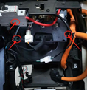 | Retire los 3 tornillos con un destornillador de Phillips y retire el soporte de fijación del controlador. Retire el controlador | Retirez 3 vis avec un tournevis Phillips et retirez le support de fixation du contrôleur. Retirer le contrôleur | Rimuovere 3 viti con un cacciavite Phillips e rimuovere la staffa di fissaggio del controller. Rimuovere il controller
 | A11 - Motor |  | A11 - Motor | A11 - moteur | A11 - motore
Nº | Preparation: | Remarks | Preparación: | Remarques | Preparazione:
1 | Take out the battery compartment cover - B23 |  | Saque la cubierta del compartimento de la batería - B23 | Sortez le couvercle du compartiment de la batterie - B23 | Elimina la copertura del vano batteria - B23
2 | Remove the Luggage box - B24 |  | Retire la caja de equipaje - B24 | Retirez la boîte à bagages - B24 | Rimuovere la scatola dei bagagli - B24
Steps | Description | Picture | Descripción | Description | Descrizione
1 | Unplug main line and motor hall plug | 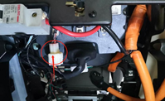 | Desenchufar la línea principal y el enchufe del motor | Débrancher la ligne principale et le bouchon du hall à moteur | Scollegare la linea principale e la spina della sala per motori
2 | Remove 3 screws with a phillips screwdriver and remove the terminal line of the controller (phase line) |  | Retire los 3 tornillos con un destornillador de Phillips y retire la línea terminal del controlador (línea de fase) | Retirez 3 vis avec un tournevis Phillips et retirez la ligne de borne du contrôleur (ligne de phase) | Rimuovere 3 viti con un cacciavite Phillips e rimuovere la linea del terminale del controller (linea di fase)
3 | Remove 3 screws with a phillips screwdriver and remove the controller fixing bracket. Remove the controller | 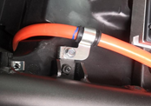 | Retire los 3 tornillos con un destornillador de Phillips y retire el soporte de fijación del controlador. Retire el controlador | Retirez 3 vis avec un tournevis Phillips et retirez le support de fixation du contrôleur. Retirer le contrôleur | Rimuovere 3 viti con un cacciavite Phillips e rimuovere la staffa di fissaggio del controller. Rimuovere il controller
4 | Remove a screw with 10mm sleeve and remove the motor fixing bracket | 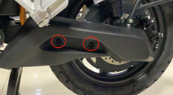 | Retire un tornillo con una manga de 10 mm y retire el soporte de fijación del motor | Retirez une vis avec un manchon de 10 mm et retirez le support de fixation du moteur | Rimuovere una vite con manica da 10 mm e rimuovere la staffa di fissaggio del motore
5 | Remove two bolts and flat fork guard with 5mm inner hexagon |  | Retire dos pernos y un protector de horquilla plano con hexágono interno de 5 mm | Retirez deux boulons et la fourche plate avec un hexagone intérieur de 5 mm | Rimuovere due bulloni e protezione a forchetta piatta con esagono interno da 5 mm
6 | Remove the rear brake caliper assembly fixing bolts with a 12mm wrench | 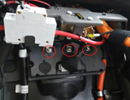 | Retire los pernos de fijación del conjunto de la pinza del freno trasero con una llave de 12 mm | Retirez les boulons de fixation de l'étrier de frein arrière avec une clé de 12 mm | Rimuovere i bulloni di fissaggio del gruppo pinza del freno posteriore con chiave da 12 mm
7 | Loosen the nut with the special sleeve of the motor nut and remove the motor | 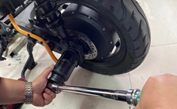 | Afloje la tuerca con la manga especial de la tuerca del motor y retire el motor | Desserrer l'écrou avec la manche spéciale de l'écrou du moteur et retirer le moteur | Allentare il dado con la manica speciale del dado del motore e rimuovere il motore
 | A12 - Electronic seat lock |  | A12 - Bloqueo electrónico de asiento | A12 - verrouillage électronique des sièges | A12 - Blocco del sedile elettronico
Nº | Preparation: | Remarks | Preparación: | Remarques | Preparazione:
1 | Take out the battery compartment cover - B23 |  | Saque la cubierta del compartimento de la batería - B23 | Sortez le couvercle du compartiment de la batterie - B23 | Elimina la copertura del vano batteria - B23
2 | Remove the Luggage box - B24 |  | Retire la caja de equipaje - B24 | Retirez la boîte à bagages - B24 | Rimuovere la scatola dei bagagli - B24
Steps | Description | Picture | Descripción | Description | Descrizione
1 | Remove the seat latch | 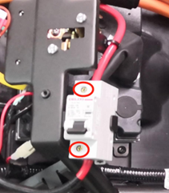 | Retire el pestillo del asiento | Retirez le verrou de siège | Rimuovi il fermo del sedile
2 | Unplug the electronic seat latch | 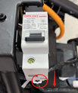 | Desenchufar el pestillo electrónico del asiento | Débrancher le verrou de siège électronique | Scollegare il fermo elettronico del sedile
2 | Remove 2 screws with a phillips screwdriver and remove the seat lock assembly | 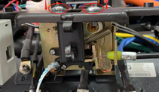 | Retire 2 tornillos con un destornillador de Phillips y retire el conjunto del bloqueo del asiento | Retirer 2 vis avec un tournevis Phillips et retirer l'ensemble de verrouillage du siège | Rimuovere 2 viti con un cacciavite Phillips e rimuovere il gruppo berlina del sedile
 | A13 - Circuit protector |  | A13 - Protector de circuito | A13 - Protecteur de circuit | A13 - Protettore circuito
Nº | Preparation: | Remarks | Preparación: | Remarques | Preparazione:
1 | Take out the battery compartment cover - B23 |  | Saque la cubierta del compartimento de la batería - B23 | Sortez le couvercle du compartiment de la batterie - B23 | Elimina la copertura del vano batteria - B23
2 | Remove the Luggage box - B24 |  | Retire la caja de equipaje - B24 | Retirez la boîte à bagages - B24 | Rimuovere la scatola dei bagagli - B24
Steps | Description | Picture | Descripción | Description | Descrizione
1 | Turn off the circuit protector, loosen the two power connections with a phillips screwdriver, Unplug the power cable |  | Apague el protector del circuito, afloje las dos conexiones de alimentación con un destornillador de Phillips, Desenchufar el cable de alimentación | Éteignez le protecteur de circuit, desserrez les deux connexions d'alimentation avec un tournevis Phillips, Débranchez le câble d'alimentation | Spegnere la protezione del circuito, allentare i due collegamenti di alimentazione con un cacciavite Phillips, Scollegare il cavo di alimentazione
2 | Open the lower button and pull it out. Take out the circuit protector |  | Abra el botón inferior y tírelo. Saque el protector del circuito | Ouvrez le bouton inférieur et retirez-le. Sortez le protecteur de circuit | Apri il pulsante inferiore e tiralo fuori. Elimina la protezione del circuito
 | A14 - Front winker |  | 14 Indicadores delanteros | 14 indicateurs avant | 14 indicatori frontali
Nº | Preparation: | Remarks | Preparación: | Remarques | Preparazione:
1 | Remove the front basket - B0 |  | Retire la canasta delantera - B0 | Retirez le panier avant - B0 | Rimuovere il cestino anteriore - B0
2 | Remove the front cover - B1 |  | Retire la cubierta frontal - B1 | Retirez le couvercle avant - B1 | Rimuovere il coperchio anteriore - B1
Steps | Description | Picture | Descripción | Description | Descrizione
1 | Unplug left and right front winker connectors | 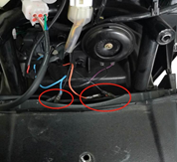 | Desenchufar conectores de espeluznante delantero izquierdo y derecho | Débranchez les connecteurs de clignoteur avant et droit | Scollegare i connettori anteriori sinistra e destra
2 | Remove the retaining nut with a 14mm open wrench and remove the front winkers | 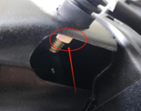 | Retire la tuerca de retención con una llave abierta de 14 mm y retire las porjeturas delanteras | Retirez l'écrou de retenue avec une clé ouverte de 14 mm et retirez les clignotements avant | Rimuovere il dado di fissaggio con una chiave aperta da 14 mm e rimuovere gli occhiali anteriori
 | A15 - USB interface |  | A15 - Interfaz USB | A15 - Interface USB | A15 - Interfaccia USB
Nº | Preparation: | Remarks | Preparación: | Remarques | Preparazione:
1 | Remove the front basket - B0 |  | Retire la canasta delantera - B0 | Retirez le panier avant - B0 | Rimuovere il cestino anteriore - B0
2 | Remove the front cover - B1 |  | Retire la cubierta frontal - B1 | Retirez le couvercle avant - B1 | Rimuovere il coperchio anteriore - B1
Steps | Description | Picture | Descripción | Description | Descrizione
1 | Unplug the USB connector, |  | Desenchufar el conector USB, | Débranchez le connecteur USB, | Scollegare il connettore USB,
2 | Push back the USB interface and take it out | 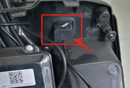 | Empuje hacia atrás la interfaz USB y sáquela | Repoussez l'interface USB et retirez-le | Spingere indietro l'interfaccia USB ed eliminarla
 | A16 - Taillight |  | A16 - Luz trasera | A16 - feu arrière | A16 - Coallight
Nº | Preparation: | Remarks | Preparación: | Remarques | Preparazione:
1 | Remove the Luggage box - B23 |  | Retire la caja de equipaje - B23 | Retirez la boîte à bagages - B23 | Rimuovere la scatola dei bagagli - B23
2 | Remove the back shelf - B2 |  | Retire el estante trasero - B2 | Retirez l'étagère arrière - B2 | Rimuovere lo scaffale posteriore - B2
3 | Remove the rear center cover - B4 |  | Retire la cubierta central trasera - B4 | Retirez le couvercle central arrière - B4 | Rimuovere il coperchio centrale posteriore - B4
Steps | Description | Picture | Descripción | Description | Descrizione
1 | Unplug the taillight wiring harness |  | Desenchufar el arnés de cableado de la luz trasera | Débranchez le faisceau de câbles de feu arrière | Scollegare
2 | Remove the three screws in the red circle with a phillips screwdriver and remove the taillight | 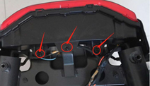 | Retire los tres tornillos en el círculo rojo con un destornillador de Phillips y retire la luz trasera | Retirez les trois vis dans le cercle rouge avec un tournevis Phillips et retirez le feu arrière | Rimuovere le tre viti nel cerchio rosso con un cacciavite Phillips e rimuovere il fanale posteriore
 | A17 - Rear winker |  | A17 - Winker trasero | A17 - Winker arrière | A17 - Winker posteriore
Nº | Preparation: | Remarks | Preparación: | Remarques | Preparazione:
1 | Remove the Luggage box - B23 |  | Retire la caja de equipaje - B23 | Retirez la boîte à bagages - B23 | Rimuovere la scatola dei bagagli - B23
2 | Remove the back shelf - B2 |  | Retire el estante trasero - B2 | Retirez l'étagère arrière - B2 | Rimuovere lo scaffale posteriore - B2
3 | Remove the rear center cover - B4 |  | Retire la cubierta central trasera - B4 | Retirez le couvercle central arrière - B4 | Rimuovere il coperchio centrale posteriore - B4
Steps | Description | Picture | Descripción | Description | Descrizione
1 | Unplug left and right rear winkers connectors | 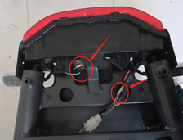 | Desenchufar conectores de manteca trasera izquierda y derecha | Débranchez les connecteurs de clinchoirs arrière gauche et droite | Scollegare i connettori degli slogan posteriori sinistra e destra
2 | Remove the retaining nut with a 14mm open wrench and remove the rear winkers | 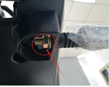 | Retire la tuerca de retención con una llave abierta de 14 mm y retire las guarniciones traseras | Retirez l'écrou de retenue avec une clé ouverte de 14 mm et retirez les clignotements arrière | Rimuovere il dado di fissaggio con una chiave aperta da 14 mm e rimuovere gli occhiali posteriori
 | A18 - Side stand switch set |  | A18 - Conjunto de interruptor de soporte lateral | A18 - Interrupteur de support latéral | A18 - set di interruttore di supporto laterale
Nº | Preparation: | Remarks | Preparación: | Remarques | Preparazione:
1 | Remove the front basket - B0 |  | Retire la canasta delantera - B0 | Retirez le panier avant - B0 | Rimuovere il cestino anteriore - B0
2 | Remove the front cover - B1 |  | Retire la cubierta frontal - B1 | Retirez le couvercle avant - B1 | Rimuovere il coperchio anteriore - B1
3 | Remove the left and right front shields - B5 |  | Retire los escudos delanteros izquierdo y derecho - B5 | Retirez les boucliers avant gauche et droit - B5 | Rimuovere gli scudi anteriori sinistro e destro - B5
4 | Take off the pedal - B7 |  | Quítate el pedal - B7 | Enlever la pédale - B7 | Togli il pedale - B7
5 | Remove the battery compartment cover - B23 |  | Retire la cubierta del compartimento de la batería - B23 | Retirez le couvercle du compartiment de la batterie - B23 | Rimuovere il coperchio del vano batteria - B23
6 | Remove the Luggage box - B24 |  | Retire la caja de equipaje - B24 | Retirez la boîte à bagages - B24 | Rimuovere la scatola dei bagagli - B24
Steps | Description | Picture | Descripción | Description | Descrizione
1 | Unplug power switch (left and right) | 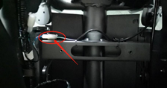 | Interruptor de encendido desconectado (izquierda y derecha) | Interrupteur d'alimentation débranchez (à gauche et à droite) | Scolleguono l'interruttore di alimentazione (sinistra e destra)
2 | Remove 2 screws with a phillips screwdriver and remove the side stand switch set. | 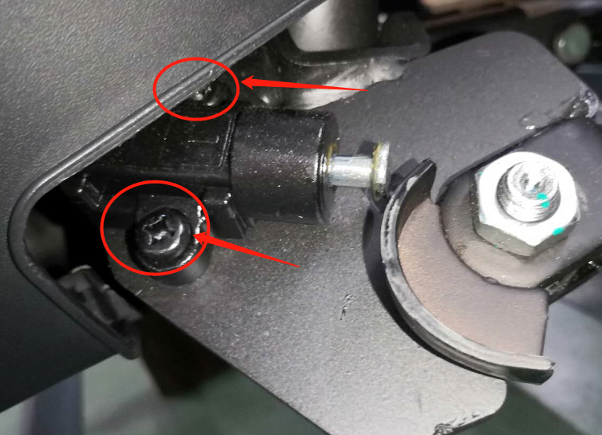 | Retire 2 tornillos con un destornillador de Phillips y retire el ajuste del interruptor de soporte lateral. | Retirez 2 vis avec un tournevis Phillips et retirez l'interrupteur de support latéral. | Rimuovere 2 viti con un cacciavite Phillips e rimuovere l'interruttore di supporto laterale.
 | A19 - Vehicle charging socket |  | A19 - Socket de carga de vehículos | A19 - Prise de charge de véhicule | A19 - Presa di ricarica del veicolo
Nº | Preparation: | Remarks | Preparación: | Remarques | Preparazione:
1 | Remove the battery compartment cover - B23 |  | Retire la cubierta del compartimento de la batería - B23 | Retirez le couvercle du compartiment de la batterie - B23 | Rimuovere il coperchio del vano batteria - B23
2 | Remove the Luggage box - B24 |  | Retire la caja de equipaje - B24 | Retirez la boîte à bagages - B24 | Rimuovere la scatola dei bagagli - B24
Steps | Description | Picture | Descripción | Description | Descrizione
1 | Power off switch |  | APAGADO DE APAGADO | Interrupteur d'élevage | Interruttore di spegnimento
2 | Power off circuit protector |  | Protector del circuito de apagado | Protecteur de circuit hors désactivation | Protettore del circuito di spegnimento
3 | Remove 1 screw with a phillips screwdriver and remove the clamp | 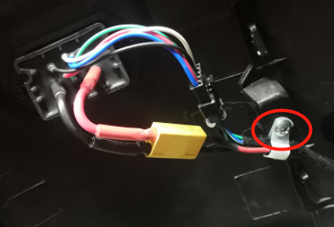 | Retire 1 tornillo con un destornillador de Phillips y retire la abrazadera | Retirer 1 vis avec un tournevis Phillips et retirer la pince | Rimuovere 1 vite con un cacciavite Phillips e rimuovere il morsetto
4 | Unplugthe power cord and communication connector | 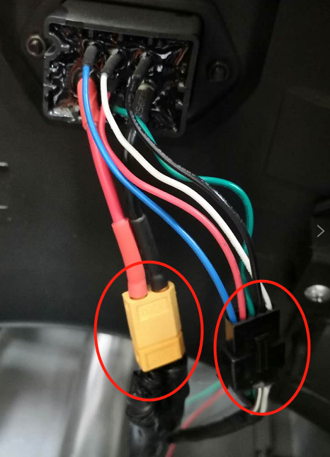 | Desenchufar el cable de alimentación y el conector de comunicación | Débrancher le cordon d'alimentation et le connecteur de communication | Scollegare il cavo di alimentazione e il connettore di comunicazione
5 | Remove the charging socket fixing screw with a phillips screwdriver and pull out the charging socket | 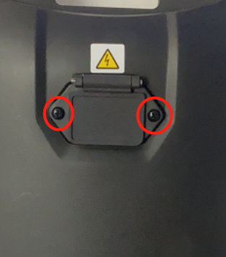 | Retire el tornillo de fijación del zócalo de carga con un destornillador de Phillips y extraiga el enchufe de carga | Retirez la vis de fixation de socket de charge avec un tournevis Phillips et retirez la prise de chargement | Rimuovere la vite di fissaggio della presa di ricarica con un cacciavite Phillips ed estrarre la presa di ricarica

B
 | EN |  | SP | FR | IT
 | B0 - Front basket Assembly |  | B0 - Asamblea de canasta delantera | B0 - Assemblée du panier avant | B0 - Gruppo del cestino frontale
Steps | Description | Picture | Descripción | Description | Descrizione
1 | Use 12mm nail sleeve to remove the three bolts in the red circle and the front basket |  | Use una manga de clavos de 12 mm para eliminar los tres pernos en el círculo rojo y la canasta delantera | Utilisez le manchon de l'ongle de 12 mm pour retirer les trois boulons du cercle rouge et le panier avant | Utilizzare la manica per unghie da 12 mm per rimuovere i tre bulloni nel cerchio rosso e il cestino anteriore
 | B1 - Front cover Assembly |  | B-1 Montaje Escudo Frontal | Ensemble de bouclier avant B-1 | Gruppo scudo anteriore b-1
Nº | Preparation: | Remarks | Preparación: | Préparation: | Preparazione:
1 | Remove the front basket - B0 |  | Retire la canasta delantera - B0 | Retirez le panier avant - B0 | Rimuovere il cestino anteriore - B0
Steps | Description | Picture | Descripción | Description | Descrizione
1 | Remove the two screws in the red circle with a phillips screwdriver and remove the front cover |  | Retire los dos tornillos en el círculo rojo con un destornillador de Phillips y retire la cubierta delantera | Retirez les deux vis dans le cercle rouge avec un tournevis Phillips et retirez le couvercle avant | Rimuovere le due viti nel cerchio rosso con un cacciavite Phillips e rimuovere il coperchio anteriore
 | B2 - Rear carrier |  | B2 - portador trasero | B2 - Carrier arrière | B2 - portatore posteriore
Steps | Description | Picture | Descripción | Description | Descrizione
1 | Use 12mm nail sleeve to remove the three bolts in the red circle and the rear carrier | 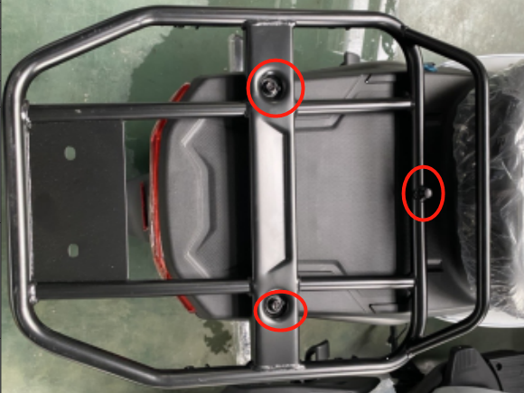 | Use una manga de clavos de 12 mm para eliminar los tres pernos en el círculo rojo y el portador trasero | Utilisez le manchon de l'ongle de 12 mm pour retirer les trois boulons dans le cercle rouge et le support arrière | Utilizzare la manica per unghie da 12 mm per rimuovere i tre bulloni nel cerchio rosso e il portatore posteriore
 | B3 - Electric plate |  | B3 - Placa eléctrica | B3 - plaque électrique | B3 - Piatta elettrica
Nº | Preparation: | Remarks | Preparación: | Préparation: | Preparazione:
1 | Remove the front basket - B0 |  | Retire la canasta delantera - B0 | Retirez le panier avant - B0 | Rimuovere il cestino anteriore - B0
2 | Remove the front cover - B1 |  | Retire la cubierta frontal - B1 | Retirez le couvercle avant - B1 | Rimuovere il coperchio anteriore - B1
Steps | Description | Picture | Descripción | Description | Descrizione
1 | Use 10mm sleeve to remove the three screws in the red circle and remove the electric plate. | 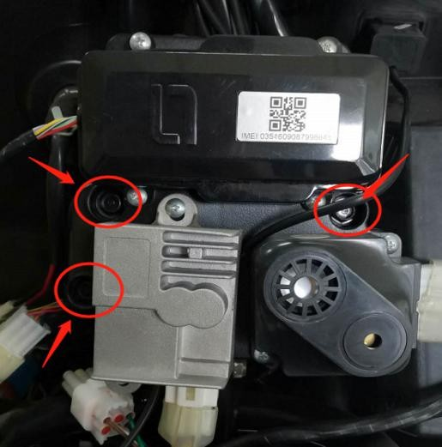 | Use una manga de 10 mm para quitar los tres tornillos en el círculo rojo y retire la placa eléctrica. | Utilisez le manchon de 10 mm pour retirer les trois vis dans le cercle rouge et retirer la plaque électrique. | Utilizzare la manica da 10 mm per rimuovere le tre viti nel cerchio rosso e rimuovere la piastra elettrica.
 | B4 - Rear center cover |  | B4 - Cubierta central trasera | B4 - Couvercle central arrière | B4 - Coperchio centrale posteriore
Nº | Preparation: | Remarks | Preparación: | Préparation: | Preparazione:
1 | Take out the battery compartment cover - B23 |  | Saque la cubierta del compartimento de la batería - B23 | Sortez le couvercle du compartiment de la batterie - B23 | Elimina la copertura del vano batteria - B23
2 | Take out the lithium battery - A9 |  | Saque la batería de litio - A9 | Sortez la batterie au lithium - A9 | Elimina la batteria al litio - A9
3 | Luggage box - B24 |  | Caja de equipaje - B24 | Boîte à bagages - B24 | BAGGIO BOX - B24
Steps | Description | Picture | Descripción | Description | Descrizione
1 | Remove the seat latch |  | Retire el pestillo del asiento | Retirez le verrou de siège | Rimuovi il fermo del sedile
2 | Remove the left and right 3 screws in the red circle with a phillips screwdriver and remove the rear center cover | 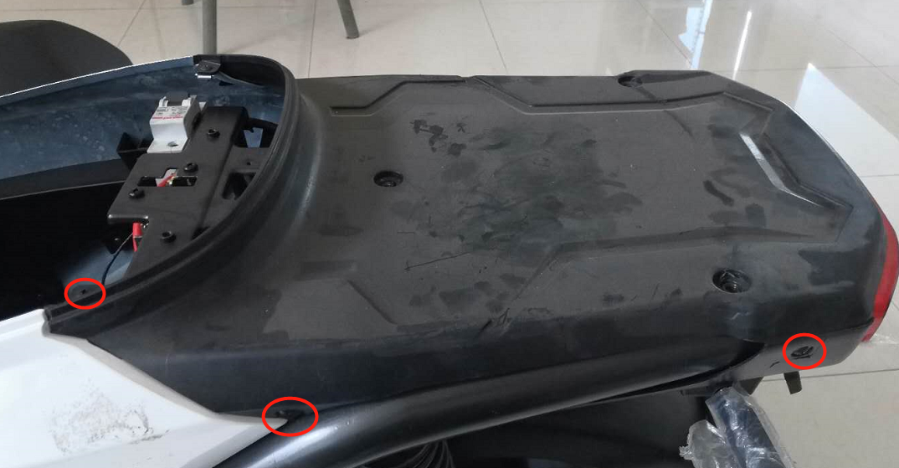 | Retire los 3 tornillos izquierdo y derecho en el círculo rojo con un destornillador de Phillips y retire la cubierta central trasera | Retirez les 3 vis gauche et droite dans le cercle rouge avec un tournevis Phillips et retirez le couvercle central arrière | Rimuovere le viti sinistro e destro nel cerchio rosso con un cacciavite Phillips e rimuovere il coperchio centrale posteriore
 | B5 - Left and right front shields |  | B5 - Escudos delanteros izquierdo y derecho | B5 - boucliers avant gauche et droit | B5 - Shiedi frontali sinistra e destra
Nº | Preparation: | Remarks | Preparación: | Préparation: | Preparazione:
1 | Remove the front basket - B0 |  | Retire la canasta delantera - B0 | Retirez le panier avant - B0 | Rimuovere il cestino anteriore - B0
2 | Remove the front cover - B1 |  | Retire la cubierta frontal - B1 | Retirez le couvercle avant - B1 | Rimuovere il coperchio anteriore - B1
Steps | Description | Picture | Descripción | Description | Descrizione
1 | Remove the left and right 2 screws from the red circle with a phillips screwdriver | 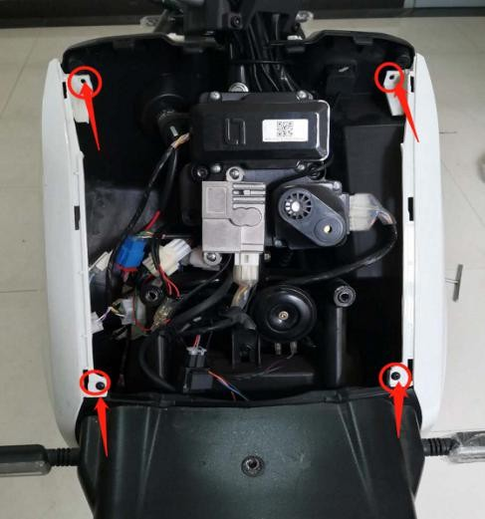 | Retire los 2 tornillos izquierdo y derecho del círculo rojo con un destornillador de Phillips | Retirez les 2 vis gauche et droite du cercle rouge avec un tournevis Phillips | Rimuovere le viti sinistro e destro dal cerchio rosso con un cacciavite Phillips
2 | Use a phillips screwdriver to remove the left and right screws in the red circle of the main girder cover and remove the left and right front shields | 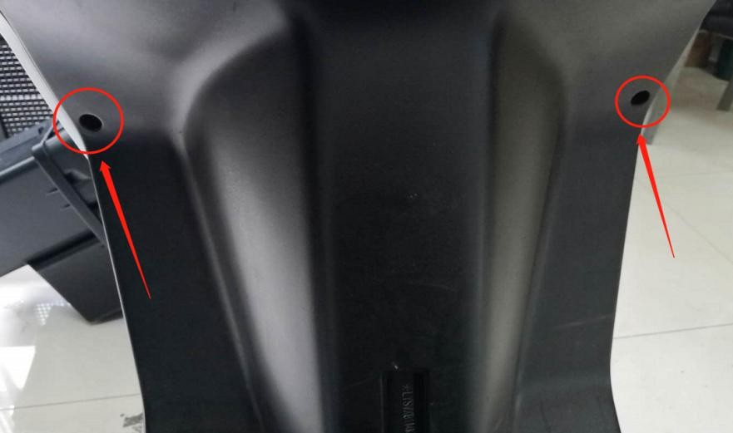 | Use un destornillador de Phillips para quitar los tornillos izquierdo y derecho en el círculo rojo de la cubierta de la viga principal y retire los escudos delanteros izquierdo y derecho | Utilisez un tournevis Phillips pour retirer les vis gauche et droite dans le cercle rouge du couvercle de la poutre principale et retirer les boucliers avant gauche et droit | Utilizzare un cacciavite Phillips per rimuovere le viti sinistro e destro nel cerchio rosso del coperchio della trave principale e rimuovere gli scudi anteriori sinistro e destro
 | B6 - Headlight cover |  | B6 - Cubierta de faros | B6 - Couvercle des phares | B6 - Copertura del faro
Nº | Preparation: | Remarks | Preparación: | Préparation: | Preparazione:
1 | Remove the front cover - B1 |  | Retire la cubierta frontal - B1 | Retirez le couvercle avant - B1 | Rimuovere il coperchio anteriore - B1
2 | Remove the headlight assembly - A1 |  | Retire el conjunto del faro - A1 | Retirez le phare - A1 | Rimuovere il gruppo faro - A1
3 | Take down the left and right front winkers - A14 |  | Tire hacia abajo en el frente izquierdo y derecho de los brevas - A14 | Retirez les clinquillers avant gauche et droit - A14 | Schiude i vetristi anteriori sinistro e destro - A14
Steps | Description | Picture | Descripción | Description | Descrizione
1 | Take off the headlight after the above preparation work |  | Quítate el faro después del trabajo de preparación anterior | Enlever le phare après les travaux de préparation ci-dessus | Togli il faro dopo il lavoro di preparazione sopra
 | B7 - Pedal |  | B7 - pedal | B7 - pédale | B7 - pedale
Steps | Description | Picture | Descripción | Description | Descrizione
1 | Remove the four bolts in the red circle with a 10mm nail sleeve and take out the pedal | 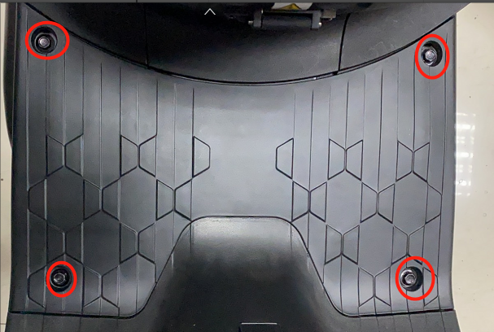 | Retire los cuatro pernos en el círculo rojo con una manga de clavos de 10 mm y saque el pedal | Retirez les quatre boulons dans le cercle rouge avec une manche de 10 mm et retirez la pédale | Rimuovere i quattro bulloni nel cerchio rosso con una manica unghie da 10 mm ed eliminare il pedale
 | B8 - (Left/right) Cover strip |  | B8 - (izquierda/derecha) Strip de cubierta | B8 - (gauche / droite) bande de couverture | B8 - Striscia di copertura (sinistra/destra)
Nº | Preparation: | Remarks | Preparación: | Préparation: | Preparazione:
1 | Remove the front basket - B0 |  | Retire la canasta delantera - B0 | Retirez le panier avant - B0 | Rimuovere il cestino anteriore - B0
2 | Remove the front cover - B1 |  | Retire la cubierta frontal - B1 | Retirez le couvercle avant - B1 | Rimuovere il coperchio anteriore - B1
3 | Remove the left and right front shields - B5 |  | Retire los escudos delanteros izquierdo y derecho - B5 | Retirez les boucliers avant gauche et droit - B5 | Rimuovere gli scudi anteriori sinistro e destro - B5
4 | Take off the pedal - B7 |  | Quítate el pedal - B7 | Enlever la pédale - B7 | Togli il pedale - B7
Steps | Description | Picture | Descripción | Description | Descrizione
1 | Remove the left and right 7 screws in the red circle with a phillips screwdriver and take out the cover strip | 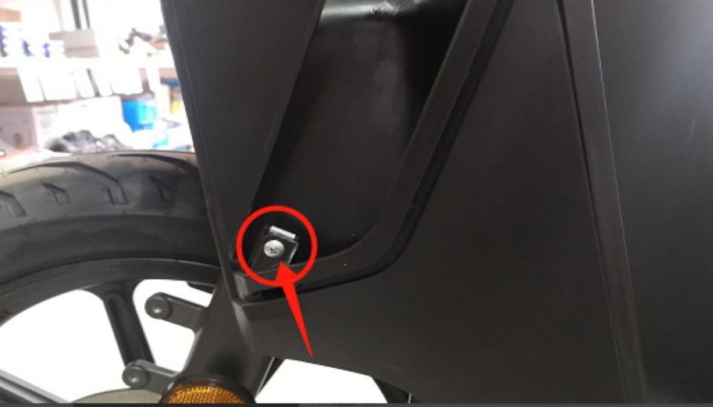 | Retire los tornillos para 7 izquierda y derecha en el círculo rojo con un destornillador de Phillips y saque la tira de cubierta | Retirez les 7 vis gauche et droite dans le cercle rouge avec un tournevis Phillips et retirez la bande de couverture | Rimuovere le viti sinistro e destro nel cerchio rosso con un cacciavite Phillips ed eliminare la striscia di copertura
 | B9 - Hook |  | B9 - gancho | B9 - crochet | B9 - Hook
Steps | Description | Picture | Descripción | Description | Descrizione
1 | Remove one bolt from the red circle with a 10mm nail sleeve and take out the hook | 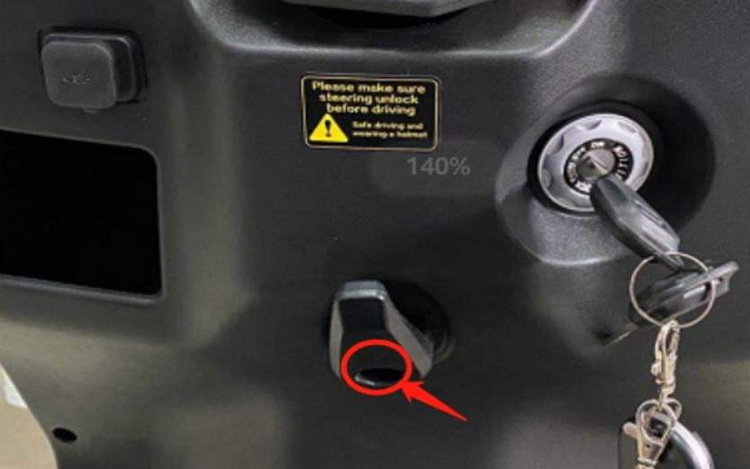 | Retire un perno del círculo rojo con una manga de clavos de 10 mm y saque el gancho | Retirez un boulon du cercle rouge avec un manchon à ongles de 10 mm et retirez le crochet | Rimuovere un bullone dal cerchio rosso con una manica unghie da 10 mm ed eliminare il gancio
 | B10 - LOCK COVER |  | B10 - Cubierta de bloqueo | B10 - COUVERTURE DE VERROUILLE | B10 - Coperchio di blocco
Steps | Description | Picture | Descripción | Description | Descrizione
1 | Turn the lock cover to the left to remove the power cover |  | Gire la cubierta de la cerradura hacia la izquierda para quitar la cubierta de alimentación | Tournez le couvercle de verrouillage à gauche pour retirer le couvercle d'alimentation | Girare il coperchio del blocco a sinistra per rimuovere il coperchio di alimentazione
 | B1 1 - Main girder cover |  | B1 1 - Cubierta de viga principal | B1 1 - couverture de poutre principale | B1 1 - Copertina trave principale
Nº | Preparation: | Remarks | Preparación: | Préparation: | Preparazione:
1 | Remove the front basket - B0 |  | Retire la canasta delantera - B0 | Retirez le panier avant - B0 | Rimuovere il cestino anteriore - B0
2 | Remove the front cover - B1 |  | Retire la cubierta frontal - B1 | Retirez le couvercle avant - B1 | Rimuovere il coperchio anteriore - B1
3 | Remove the left and right front shields - B5 |  | Retire los escudos delanteros izquierdo y derecho - B5 | Retirez les boucliers avant gauche et droit - B5 | Rimuovere gli scudi anteriori sinistro e destro - B5
4 | Take off the pedal - B7 |  | Quítate el pedal - B7 | Enlever la pédale - B7 | Togli il pedale - B7
5 | Remove the (left/right) cover strip - B8 |  | Retire la tira de cubierta (izquierda/derecha) - B8 | Retirez la bande de couverture (gauche / droite) - B8 | Rimuovere la striscia di copertura (sinistra/destra) - B8
6 | Remove the hook - B9 |  | Retire el gancho - B9 | Retirez le crochet - B9 | Rimuovi il gancio - B9
7 | Remove the power lock cover - B10 |  | Retire la cubierta de bloqueo de energía - B10 | Retirez le couvercle de verrouillage d'alimentation - B10 | Rimuovere il coperchio del blocco di alimentazione - B10
Steps | Description | Picture | Descripción | Description | Descrizione
1 | Remove the left and right 2 screws in the red circle of the front lower cover with a phillips screwdriver |  | Retire los 2 tornillos izquierdo y derecho en el círculo rojo de la cubierta inferior delantera con un destornillador de Phillips | Retirez les 2 vis gauche et droite dans le cercle rouge du couvercle inférieur avant avec un tournevis Phillips | Rimuovere le viti sinistro e destro nel cerchio rosso del coperchio inferiore anteriore con un cacciavite Phillips
2 | Use a phillips screwdriver to remove the left and right screws in the red circle of the main girder cover and remove the main girder cover |  | Use un destornillador de Phillips para quitar los tornillos izquierdo y derecho en el círculo rojo de la cubierta de la viga principal y retire la cubierta de la viga principal | Utilisez un tournevis Phillips pour retirer les vis gauche et droite dans le cercle rouge du couvercle de la poutre principale et retirer le couvercle de la poutre principale | Utilizzare un cacciavite Phillips per rimuovere le viti sinistro e destro nel cerchio rosso del coperchio della trave principale e rimuovere il coperchio della trave principale
 | B12 - Glove box |  | B12 - Guante de guantes | B12 - Boîte à gants | B12 - Glove Box
Nº | Preparation: | Remarks | Preparación: | Préparation: | Preparazione:
1 | Remove the front basket - B0 |  | Retire la canasta delantera - B0 | Retirez le panier avant - B0 | Rimuovere il cestino anteriore - B0
2 | Remove the front cover - B1 |  | Retire la cubierta frontal - B1 | Retirez le couvercle avant - B1 | Rimuovere il coperchio anteriore - B1
3 | Remove the left and right front shields - B5 |  | Retire los escudos delanteros izquierdo y derecho - B5 | Retirez les boucliers avant gauche et droit - B5 | Rimuovere gli scudi anteriori sinistro e destro - B5
4 | Take off the pedal - B7 |  | Quítate el pedal - B7 | Enlever la pédale - B7 | Togli il pedale - B7
5 | Remove the (left/right) cover strip - B8 |  | Retire la tira de cubierta (izquierda/derecha) - B8 | Retirez la bande de couverture (gauche / droite) - B8 | Rimuovere la striscia di copertura (sinistra/destra) - B8
6 | Remove the hook - B9 |  | Retire el gancho - B9 | Retirez le crochet - B9 | Rimuovi il gancio - B9
7 | Remove the power lock cover - B10 |  | Retire la cubierta de bloqueo de energía - B10 | Retirez le couvercle de verrouillage d'alimentation - B10 | Rimuovere il coperchio del blocco di alimentazione - B10
8 | Remove the main girder cover - B11 |  | Retire la cubierta de la viga principal - B11 | Retirez le couvercle de la poutre principale - B11 | Rimuovere il coperchio della trave principale - B11
Steps | Description | Picture | Descripción | Description | Descrizione
1 | Remove the left and right 2 screws in the red circle of the front lower cover with a phillips screwdriver and remove the glove box |  | Retire los 2 tornillos izquierdo y derecho en el círculo rojo de la cubierta inferior delantera con un destornillador de Phillips y retire la guantera | Retirez les 2 vis gauche et droite dans le cercle rouge du couvercle inférieur avant avec un tournevis Phillips et retirez la boîte à gants | Rimuovere le viti sinistro e destro nel cerchio rosso del coperchio inferiore anteriore con un cacciavite Phillips e rimuovere la scatola del guanto
 | B13 - VIN Cover |  | B13 - Vin Cover | B13 - couverture vin | B13 - Copertura VIN
Steps | Description | Picture | Descripción | Description | Descrizione
1 | Using straight screwdriver to pry out the VIN cover in the red circle | 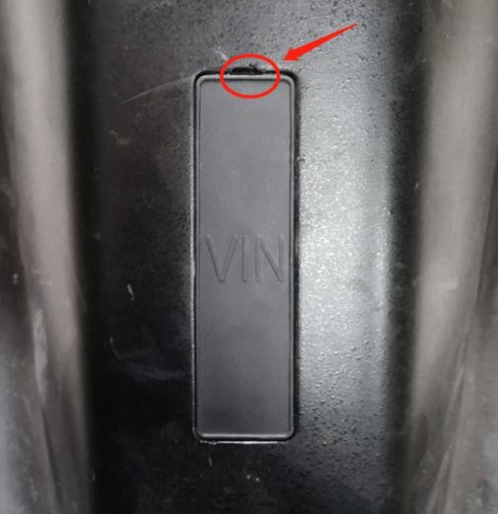 | Usando un destornillador recto para sacar la cubierta de vinculación en el círculo rojo | Utilisation du tournevis droit pour extraire le couvercle de la vin dans le cercle rouge | Usando il cacciavite dritto per strappare il coperchio VIN nel cerchio rosso
 | B14 - Headlight rear cover |  | B14 - Cubierta trasera del faro | B14 - Couvercle arrière du phare | B14 - Coperchio posteriore del faro
Nº | Preparation: | Remarks | Preparación: | Préparation: | Preparazione:
1 | Remove front basket - B0 |  | Retire la canasta delantera - B0 | Retirer le panier avant - B0 | Rimuovere il cestino anteriore - B0
2 | Remove front cover -B1 |  | Retire la cubierta frontal -B1 | Retirer la couverture avant -B1 | Rimuovere il coperchio anteriore -b1
3 | Remove headlight assembly - A1 |  | Retire el conjunto de los faros delanteros - A1 | Retirer l'assemblage des phares - A1 | Rimuovere il gruppo faro - A1
4 | Remove right and left front side shields - B5 |  | Retire los escudos laterales frontales derecho e izquierdo - B5 | Retirer les boucliers côté avant droit et gauche - B5 | Rimuovere gli scudi del lato anteriore destro e sinistro - B5
5 | Remove right and left front winkers - A14 |  | Retire los guanvenidos frontales derecho e izquierdo - A14 | Retirer les clinages avant droit et gauche - A14 | Rimuovere gli occhiali anteriori destro e sinistro - A14
6 | Remove headlight cover - B6 |  | Retire la cubierta del farol - B6 | Retirer le couvercle des phares - B6 | Rimuovi il coperchio del faro - B6
Steps | Description | Picture | Descripción | Description | Descrizione
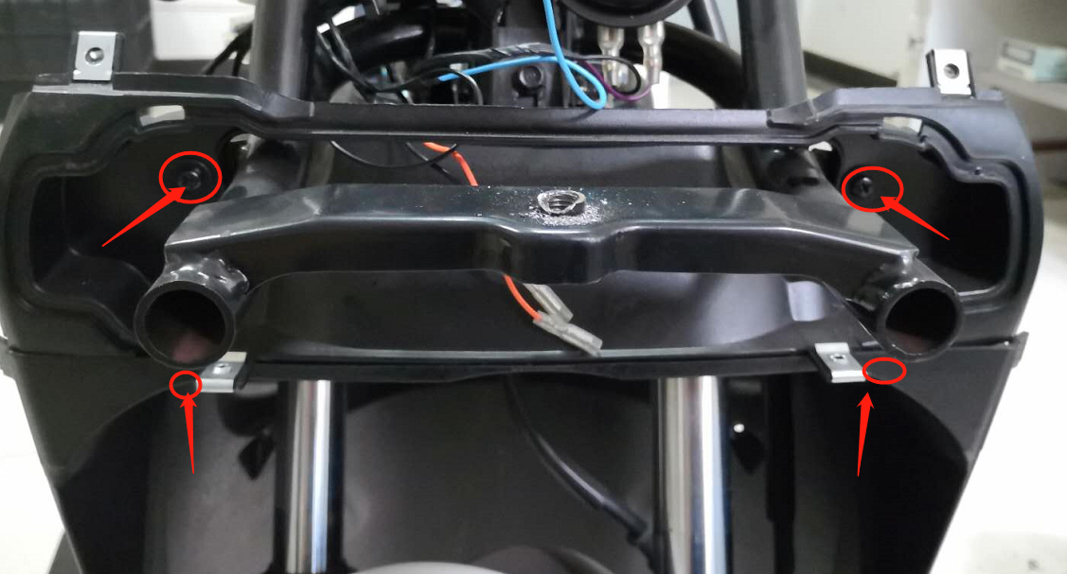 1 | Remove 4 screws marked in photo with phillips screwdriver. |  | Retire 4 tornillos marcados en la foto con un destornillador de Phillips. | Retirez 4 vis marqués en photo avec le tournevis Phillips. | Rimuovere 4 viti contrassegnate in foto con cacciavite Phillips.
 | B15 - left/right advsrtising plate |  | B15 - Placa advsrtising izquierda/derecha | B15 - plaque advsrtise gauche / droite | B15 - piastra AdvSrtiising sinistra/destra
Steps | Description | Picture | Descripción | Description | Descrizione
1 | Remove the left and right two bolts with 5mm inner hexagon, pull outward and then remove the left/right advsrtising plate | 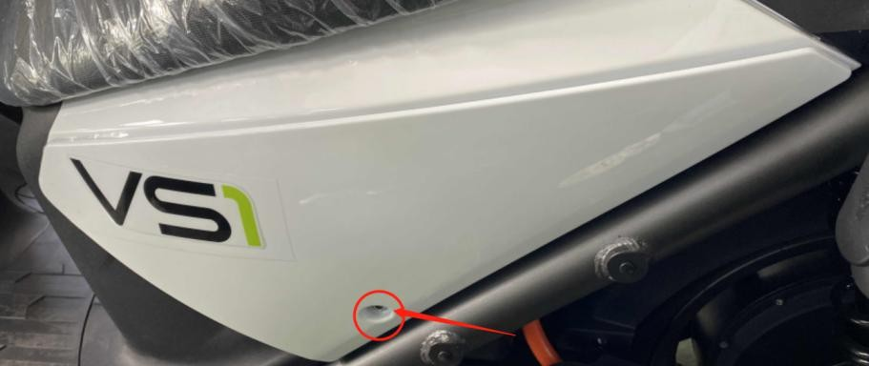 | Retire la izquierda y la derecha dos pernos con hexágono interno de 5 mm, tire hacia afuera y luego retire la placa advsrtising izquierda/derecha | Retirez les deux boulons gauche et droit avec un hexagone intérieur de 5 mm, tirez vers l'extérieur puis retirez la plaque advsrtise gauche / droite | Rimuovere i due bulloni sinistra e destra con esagono interno da 5 mm, estrarre verso l'esterno e quindi rimuovere la piastra di avanzamento sinistra/destra
 | B16 - Rear bottom cover |  | B16 - Cubierta inferior trasera | B16 - Couvercle inférieur arrière | B16 - Coperchio inferiore posteriore
Nº | Preparation: | Remarks | Preparación: | Préparation: | Preparazione:
1 | Remove luggage box - B23 |  | Retire la caja de equipaje - B23 | Retirer la boîte à bagages - B23 | Rimuovere la scatola del bagaglio - B23
2 | Remove rear carrier - B2 |  | Retire el portador trasero - B2 | Retirer le support arrière - B2 | Rimuovere il vettore posteriore - B2
3 | Remove rear central cover- B4 |  | Retire la cubierta central trasera: B4 | Retirez le couvercle central arrière - B4 | Rimuovere il coperchio centrale posteriore- B4
Steps | Description | Picture | Descripción | Description | Descrizione
1 | Unplug left and right winkers connectors |  | Desenchufar los conectores de Winkers izquierdo y derecho | Débranchez les connecteurs de clinchoirs gauche et droit | Scollegare i connettori sinistro e destro
2 | Remove 4 screws in right photo with phillips screwdriver. |  | Retire 4 tornillos en la foto derecha con un destornillador de Phillips. | Retirez 4 vis sur la photo droite avec le tournevis Phillips. | Rimuovere 4 viti nella foto destra con cacciavite Phillips.
3 | Remove 8 screws in right photo with phillips screwdriver and then remove rear bottom cover |  | Retire 8 tornillos en la foto derecha con un destornillador de Phillips y luego retire la cubierta inferior trasera | Retirer 8 vis sur la photo droite avec le tournevis Phillips, puis retirer le couvercle inférieur arrière | Rimuovere 8 viti nella foto destra con cacciavite Phillips, quindi rimuovere il coperchio inferiore posteriore
 | B17 - Front bottom cover |  | B17 - Cubierta inferior delantera | B17 - COUVERTURE DE BOOD | B17 - Copertura inferiore anteriore
Nº | Preparation: | Remarks | Preparación: | Préparation: | Preparazione:
1 | Remove front basket - B0 |  | Retire la canasta delantera - B0 | Retirer le panier avant - B0 | Rimuovere il cestino anteriore - B0
2 | Remove front cover - B1 |  | Retire la cubierta frontal - B1 | Retirer le couvercle avant - B1 | Rimuovere il coperchio anteriore - B1
3 | Remove right and left front side shield - B5 |  | Retire el protector delantero delantero derecho e izquierdo - B5 | Retirer le bouclier côté avant droit et gauche - B5 | Rimuovere lo scudo lato anteriore destro e sinistro - B5
4 | Remove pedal - B7 |  | Retire el pedal - B7 | Retirer la pédale - B7 | Rimuovi il pedale - B7
5 | Remove (left/right) cover strip - B8 |  | Retire (izquierda/derecha) Strip de cubierta - B8 | Retirez (gauche / droite) bande de couverture - B8 | Rimuovere la striscia di copertura (sinistra/destra) - B8
6 | Remove hook - B9 |  | Retirar el gancho - B9 | Retirer le crochet - B9 | Rimuovi il gancio - B9
7 | Remove the power lock cover - B10 |  | Retire la cubierta de bloqueo de energía - B10 | Retirez le couvercle de verrouillage d'alimentation - B10 | Rimuovere il coperchio del blocco di alimentazione - B10
8 | Remove Main Girder Cover - B11 |  | Retire la cubierta de la viga principal - B11 | Retirer le couvercle de la poutre principale - B11 | Rimuovi il coperchio delle trave principali - B11
9 | Remover Rr Cover of headlight - B14 |  | Cubierta de retroceso de RR del faro - B14 | Couverture RR RR du phare - B14 | Remover RR Cover del faro - B14
Steps | Description | Picture | Descripción | Description | Descrizione
1 | Remove one bolt from the red circle with a 10mm nail sleeve |  | Retire un perno del círculo rojo con una manga de clavos de 10 mm | Retirez un boulon du cercle rouge avec un manchon à ongles de 10 mm | Rimuovere un bullone dal cerchio rosso con una manica unghie da 10 mm
2 | Remove the 4 bolts in the red circle with a 10mm nail sleeve and remove the front bottom cover | 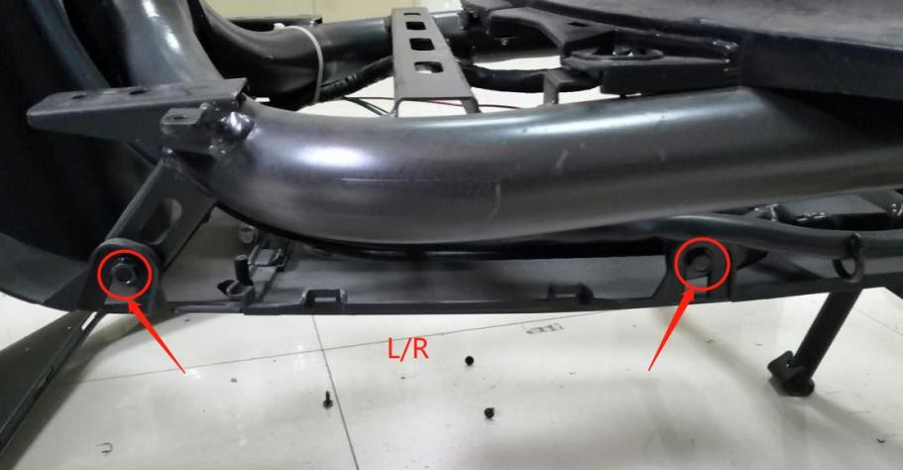 | Retire los 4 pernos en el círculo rojo con una manga de clavos de 10 mm y retire la cubierta inferior delantera | Retirez les 4 boulons dans le cercle rouge avec un manchon à ongles de 10 mm et retirez le couvercle inférieur avant | Rimuovere i 4 bulloni nel cerchio rosso con una manica unghie da 10 mm e rimuovere il coperchio inferiore anteriore
 | B18 - The bottom cover |  | B18 - La cubierta inferior | B18 - le couvercle inférieur | B18 - La copertura inferiore
Nº | Preparation: | Remarks | Preparación: | Préparation: | Preparazione:
1 | Remove the front basket - B0 |  | Retire la canasta delantera - B0 | Retirez le panier avant - B0 | Rimuovere il cestino anteriore - B0
2 | Remove the front cover - B1 |  | Retire la cubierta frontal - B1 | Retirez le couvercle avant - B1 | Rimuovere il coperchio anteriore - B1
3 | Remove the left and right front side shields - B5 |  | Retire los escudos laterales frontales izquierdo y derecho - B5 | Retirez les boucliers côté gauche et droite - B5 | Rimuovere gli scudi del lato anteriore sinistro e destro - B5
4 | Take off the pedal - B7 |  | Quítate el pedal - B7 | Enlever la pédale - B7 | Togli il pedale - B7
5 | Remove the (left/right) cover strip - B8 |  | Retire la tira de cubierta (izquierda/derecha) - B8 | Retirez la bande de couverture (gauche / droite) - B8 | Rimuovere la striscia di copertura (sinistra/destra) - B8
6 | Remove the hook - B9 |  | Retire el gancho - B9 | Retirez le crochet - B9 | Rimuovi il gancio - B9
7 | Remove the power lock cover - B10 |  | Retire la cubierta de bloqueo de energía - B10 | Retirez le couvercle de verrouillage d'alimentation - B10 | Rimuovere il coperchio del blocco di alimentazione - B10
8 | Remove the main girder cover - B11 |  | Retire la cubierta de la viga principal - B11 | Retirez le couvercle de la poutre principale - B11 | Rimuovere il coperchio della trave principale - B11
9 | Remove the headlamp cover - B14 |  | Retire la cubierta del faro - B14 | Retirez le couvercle du phare - B14 | Rimuovere il coperchio del proiettore - B14
10 | Remove the front lower cover - B17 |  | Retire la cubierta inferior delantera - B17 | Retirez la couverture inférieure avant - B17 | Rimuovere il coperchio inferiore anteriore - B17
Steps | Description | Picture | Descripción | Description | Descrizione
1 | Use a phillips screwdriver to remove the left and right 2 screws in the red circle and remove the cover of the headlight |  | Use un destornillador de Phillips para quitar los 2 tornillos izquierdo y derecho en el círculo rojo y retire la cubierta del faro | Utilisez un tournevis Phillips pour retirer les 2 vis gauche et droite dans le cercle rouge et retirer le couvercle du phare | Utilizzare un cacciavite Phillips per rimuovere le viti sinistro e destro nel cerchio rosso e rimuovere il coperchio del faro
 | B19 - left/right guide cowl |  | B19 - Copa guía izquierda/derecha | B19 - Cowl de guide gauche / droit | B19 - Cabù di guida sinistra/destra
Nº | Preparation: | Remarks | Preparación: | Préparation: | Preparazione:
1 | Take out the battery compartment cover - B23 |  | Saque la cubierta del compartimento de la batería - B23 | Sortez le couvercle du compartiment de la batterie - B23 | Elimina la copertura del vano batteria - B23
2 | Take out the lithium battery - A9 |  | Saque la batería de litio - A9 | Sortez la batterie au lithium - A9 | Elimina la batteria al litio - A9
3 | Take out the luggage box - B24 |  | Saca la caja de equipaje - B24 | Sortez la boîte à bagages - B24 | Elimina la scatola dei bagagli - B24
Steps | Description | Picture | Descripción | Description | Descrizione
1 | Remove the seat latch |  | Retire el pestillo del asiento | Retirez le verrou de siège | Rimuovi il fermo del sedile
2 | Remove the left and right 4 screws in the red circle with a phillips screwdriver and take down the left and right guide cowl. | 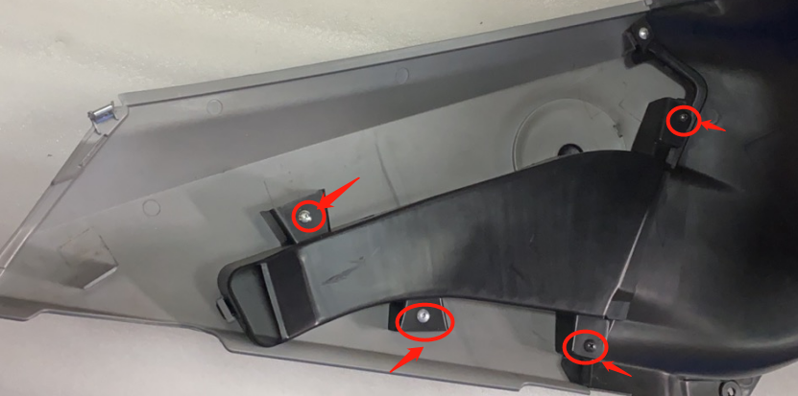 | Retire los tornillos 4 izquierdo y derecho 4 en el círculo rojo con un destornillador de Phillips y derribe la cubierta de la guía izquierda y derecha. | Retirez les 4 vis gauche et droite dans le cercle rouge avec un tournevis Phillips et abattez le capot de guide gauche et droit. | Rimuovere le 4 viti sinistra e destra nel cerchio rosso con un cacciavite Phillips e abbattere il cappuccio della guida sinistra e destra.
 | B20 - Center cover |  | B20 - Cubierta central | B20 - couverture centrale | B20 - Copertura centrale
Nº | Preparation: | Remarks | Preparación: | Préparation: | Preparazione:
1 | Take out the pedal - B7 |  | Saca el pedal - B7 | Sortez la pédale - B7 | Elimina il pedale - B7
2 | Take out the battery compartment cover - B23 |  | Saque la cubierta del compartimento de la batería - B23 | Sortez le couvercle du compartiment de la batterie - B23 | Elimina la copertura del vano batteria - B23
3 | Take out the lithium battery - A9 |  | Saque la batería de litio - A9 | Sortez la batterie au lithium - A9 | Elimina la batteria al litio - A9
4 | Take out the luggage box - B24 |  | Saca la caja de equipaje - B24 | Sortez la boîte à bagages - B24 | Elimina la scatola dei bagagli - B24
Steps | Description | Picture | Descripción | Description | Descrizione
1 | Use a phillips screwdriver to remove the 1 screw in the red circle and remove the charging socket wire connector |  | Use un destornillador de Phillips para quitar el tornillo 1 en el círculo rojo y retire el conector de alambre del enchufe de carga | Utilisez un tournevis Phillips pour retirer la vis 1 dans le cercle rouge et retirer le connecteur du fil de charge de chargement | Utilizzare un cacciavite Phillips per rimuovere la vite 1 nel cerchio rosso e rimuovere il connettore del filo della presa di ricarica
2 | Remove the 3 screws from the red circle with a phillips screwdriver | 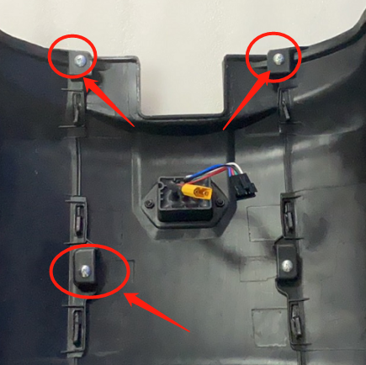 | Retire los 3 tornillos del círculo rojo con un destornillador de Phillips | Retirez les 3 vis du cercle rouge avec un tournevis Phillips | Rimuovere le 3 viti dal cerchio rosso con un cacciavite Phillips
3 | Remove the 2 screws in the red circle with a phillips screwdriver and remove the center cover |  | Retire los 2 tornillos en el círculo rojo con un destornillador de Phillips y retire la cubierta central | Retirez les 2 vis dans le cercle rouge avec un tournevis Phillips et retirez le couvercle central | Rimuovere le 2 viti nel cerchio rosso con un cacciavite Phillips e rimuovere il coperchio centrale
 | B21 - Left/right body cover |  | B21 - Cubierta del cuerpo izquierda/derecha | B21 - Couverture du corps gauche / droite | B21 - Copertura del corpo sinistra/destra
Nº | Preparation: | Remarks | Preparación: | Préparation: | Preparazione:
1 | Take out the pedal - B7 |  | Saca el pedal - B7 | Sortez la pédale - B7 | Elimina il pedale - B7
2 | Take out the battery compartment cover - B23 |  | Saque la cubierta del compartimento de la batería - B23 | Sortez le couvercle du compartiment de la batterie - B23 | Elimina la copertura del vano batteria - B23
3 | Take out the lithium battery - A9 |  | Saque la batería de litio - A9 | Sortez la batterie au lithium - A9 | Elimina la batteria al litio - A9
4 | Take out the luggage box - B24 |  | Saca la caja de equipaje - B24 | Sortez la boîte à bagages - B24 | Elimina la scatola dei bagagli - B24
5 | After taking out the center cover - B20 |  | Después de sacar la cubierta central - B20 | Après avoir sorti la couverture centrale - B20 | Dopo aver eliminato la copertura centrale - B20
6 | Take out the left and right guide cowl - B19 |  | Saca la capucha de la guía izquierda y derecha - B19 | Sortez le guide de gauche et de droite - B19 | Elimina la guida guida sinistra e destra - B19
Steps | Description | Picture | Descripción | Description | Descrizione
1 | Remove the left and right screws from the red circle with a phillips screwdriver |  | Retire los tornillos izquierdo y derecho del círculo rojo con un destornillador de Phillips | Retirez les vis gauche et droite du cercle rouge avec un tournevis Phillips | Rimuovere le viti sinistro e destro dal cerchio rosso con un cacciavite Phillips
2 | With a phillips screwdriver, remove the left and right screws in the red circle and remove the whole |  | Con un destornillador de Phillips, retire los tornillos izquierdo y derecho en el círculo rojo y retire todo | Avec un tournevis Phillips, retirez les vis gauche et droite dans le cercle rouge et retirez l'ensemble | Con un cacciavite Phillips, rimuovere le viti sinistro e destro nel cerchio rosso e rimuovere il tutto
3 | Remove the left and right screws in the red circle with a phillips screwdriver and remove the left and right body covers | 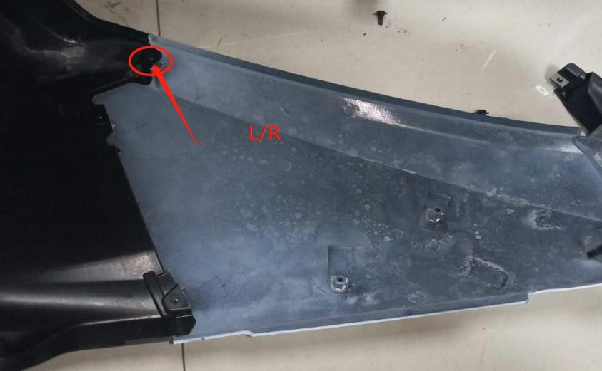 | Retire los tornillos izquierdo y derecho en el círculo rojo con un destornillador de Phillips y retire las cubiertas del cuerpo izquierdo y derecho | Retirez les vis gauche et droite dans le cercle rouge avec un tournevis Phillips et retirez les couvercles du corps gauche et droit | Rimuovere le viti sinistro e destro nel cerchio rosso con un cacciavite Phillips e rimuovere i coperchi del corpo sinistro e destro
 | B22 - Rear swingarm cover |  | B22 - Cubierta trasera trasera | B22 - COUVERTURE DE SANS SPANG | B22 - Coperchio di forcellone posteriore
Steps | Description | Picture | Descripción | Description | Descrizione
1 | Remove three bolts with 5mm inner hexagon，then remove the rear swingarm cover. | 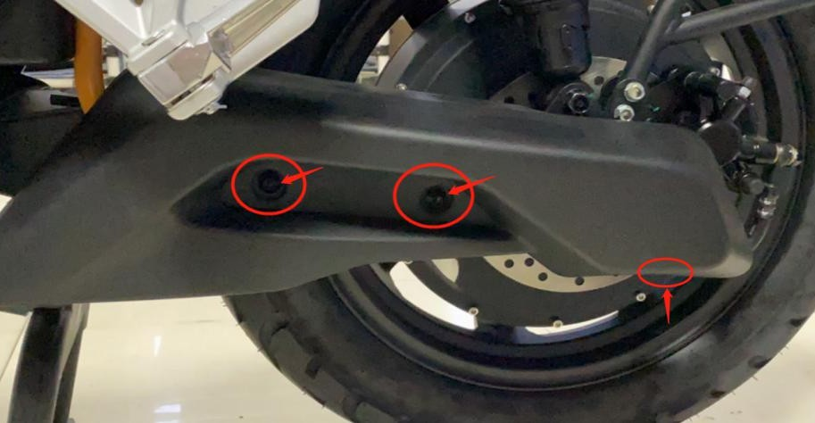 | Retire los tres pernos con hexágono interno de 5 mm, luego retire la cubierta trasera trasera. | Retirez trois boulons avec un hexagone intérieur de 5 mm ， puis retirez le couvercle du bras oscillant arrière. | Rimuovere i tre bulloni con esagono interno da 5 mm ， quindi rimuovere il coperchio del forcellone posteriore.
 | B23 - Battery compartment cover |  | B23 - Cubierta del compartimento de la batería | B23 - COUVERTURE DE LA BATTERIE | B23 - Coperchio del vano batteria
Nº | Preparation: | Remarks | Preparación: | Préparation: | Preparazione:
1 | Open the seat lock |  | Abra la cerradura del asiento | Ouvrez le verrouillage du siège | Apri la serratura
Steps | Description | Picture | Descripción | Description | Descrizione
1 | Remove the battery compartment cover | 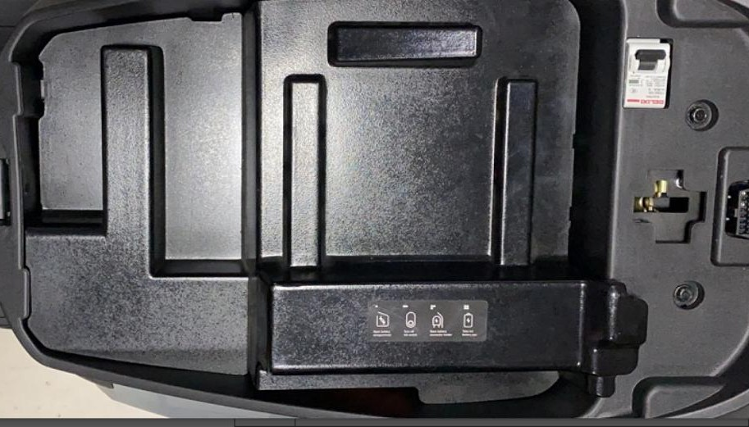 | Retire la cubierta del compartimento de la batería | Retirez le couvercle du compartiment de la batterie | Rimuovere il coperchio del vano batteria
 | B24 - Luggage box |  | B24 - Caja de equipaje | B24 - boîte à bagages | B24 - Box per bagagli
Nº | Preparation: | Remarks | Preparación: | Préparation: | Preparazione:
1 | Take out the battery compartment cover - B23 |  | n | Sortez le couvercle du compartiment de la batterie - B23 | Elimina la copertura del vano batteria - B23
2 | Take out the lithium battery - A9 |  | Saque la batería de litio - A9 | Sortez la batterie au lithium - A9 | Elimina la batteria al litio - A9
Steps | Description | Picture | Descripción | Description | Descrizione
1 | Use a 10mm nail sleeve to remove the four screws in the red circle, and the luggage box |  | Use una manga de clavos de 10 mm para quitar los cuatro tornillos en el círculo rojo y la caja de equipaje | Utilisez un manchon à ongles de 10 mm pour retirer les quatre vis dans le cercle rouge et la boîte à bagages | Utilizzare una manica per unghie da 10 mm per rimuovere le quattro viti nel cerchio rosso e la scatola del bagaglio
 | B25 - Center left/right side shield |  | B25 - Escudo del lado izquierdo/derecho | B25 - Bouclier côté gauche / côté droit | B25 - Centro Sinistra a sinistra/Scheda destra
Nº | Preparation: | Remarks | Preparación: | Préparation: | Preparazione:
1 | Take out the pedal - B7 |  | Saca el pedal - B7 | Sortez la pédale - B7 | Elimina il pedale - B7
2 | Take out the battery compartment cover - B23 |  | Saque la cubierta del compartimento de la batería - B23 | Sortez le couvercle du compartiment de la batterie - B23 | Elimina la copertura del vano batteria - B23
3 | Take out the lithium battery - A12 |  | Saque la batería de litio - A12 | Sortez la batterie au lithium - A12 | Elimina la batteria al litio - A12
4 | Take out the luggage box - B24 |  | Saca la caja de equipaje - B24 | Sortez la boîte à bagages - B24 | Elimina la scatola dei bagagli - B24
5 | Take out the left and right guide cowl - B19 |  | Saca la capucha de la guía izquierda y derecha - B19 | Sortez le guide de gauche et de droite - B19 | Elimina la guida guida sinistra e destra - B19
6 | Take out the rear center cover - B4 |  | Saque la cubierta central trasera - B4 | Sortez le couvercle central arrière - B4 | Elimina il coperchio centrale posteriore - B4
7 | Take out the body left/right side cover - B21 |  | Saque la cubierta lateral izquierda/derecha del cuerpo - B21 | Sortez le corps à gauche / couverture latérale droite - B21 | Elimina la copertura laterale sinistra/destra del corpo - B21
Steps | Description | Picture | Descripción | Description | Descrizione
1 | After completing the above preparations, remove the center left/right side shield | 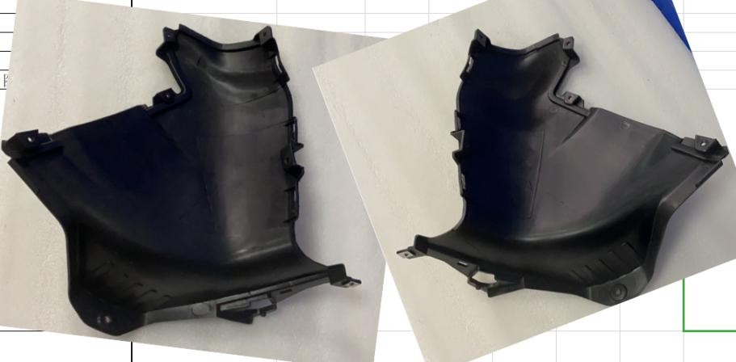 | Después de completar las preparaciones anteriores, retire el protector lateral del centro izquierdo/derecho | Après avoir terminé les préparations ci-dessus, retirez le bouclier côté gauche / côté droit | Dopo aver completato i preparativi sopra, rimuovere lo schermo del lato sinistro/destro centrale
 | B26 - Brake lever |  | B26 - palanca de frenos | B26 - levier de frein | B26 - Leva del freno
Steps | Description | Picture | Descripción | Description | Descrizione
1 | Use a 10mm socket wrench to remove the two bolts and nuts in the red circle, and remove the brake lever. |  | Use una llave de enchufe de 10 mm para eliminar los dos pernos y tuercas en el círculo rojo, y retire la palanca del freno. | Utilisez une clé à douille de 10 mm pour retirer les deux boulons et écrous dans le cercle rouge et retirez le levier de frein. | Utilizzare una chiave a presa da 10 mm per rimuovere i due bulloni e dadi nel cerchio rosso e rimuovere la leva del freno.
 | B27 - CBS |  | B27 - CBS | B27 - CBS | B27 - CBS
Nº | Preparation: | Remarks | Preparación: | Préparation: | Preparazione:
1 | Remove the front basket - B0 |  | Retire la canasta delantera - B0 | Retirez le panier avant - B0 | Rimuovere il cestino anteriore - B0
2 | Remove the front cover - B1 |  | Retire la cubierta frontal - B1 | Retirez le couvercle avant - B1 | Rimuovere il coperchio anteriore - B1
3 | Remove the left and right front side shields - B5 |  | Retire los escudos laterales frontales izquierdo y derecho - B5 | Retirez les boucliers côté gauche et droite - B5 | Rimuovere gli scudi del lato anteriore sinistro e destro - B5
4 | Remove the pedal - B7 |  | Retire el pedal - B7 | Retirez la pédale - B7 | Rimuovi il pedale - B7
5 | Remove the (left/right) cover strip - B8 |  | Retire la tira de cubierta (izquierda/derecha) - B8 | Retirez la bande de couverture (gauche / droite) - B8 | Rimuovere la striscia di copertura (sinistra/destra) - B8
6 | Remove the hook - B9 |  | Retire el gancho - B9 | Retirez le crochet - B9 | Rimuovi il gancio - B9
7 | Remove the power lock cover - B10 |  | Retire la cubierta de bloqueo de energía - B10 | Retirez le couvercle de verrouillage d'alimentation - B10 | Rimuovere il coperchio del blocco di alimentazione - B10
8 | Remove the main girder cover - B11 |  | Retire la cubierta de la viga principal - B11 | Retirez le couvercle de la poutre principale - B11 | Rimuovere il coperchio della trave principale - B11
Steps | Description | Picture | Descripción | Description | Descrizione
1 | Use 5mm inner hexagon to remove the two bolts of the speedometer bracket and remove the speedometer assembly |  | Use hexágono interno de 5 mm para eliminar los dos pernos del soporte del velocímetro y retire el conjunto del velocímetro | Utilisez l'hexagone intérieur de 5 mm pour retirer les deux boulons du support de compteur de vitesse et retirer l'ensemble du compteur de vitesse | Utilizzare l'esagono interno da 5 mm per rimuovere i due bulloni della staffa del tachimetro e rimuovere il gruppo tachimetro
2 | Unplug the brake switch connector and unplug the wiring harness | 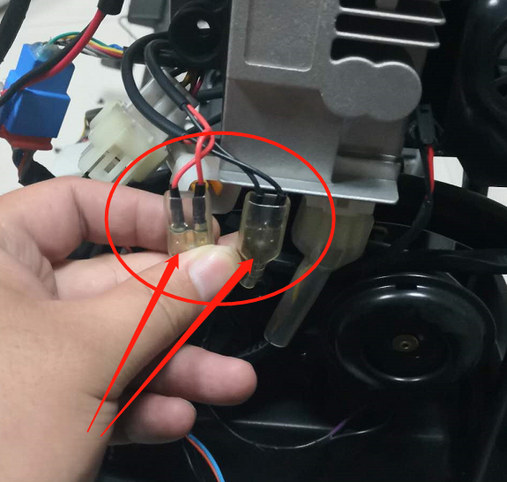 | Desenchufe el conector del interruptor de freno y desenchufe el arnés de cableado | Débranchez le connecteur de l'interrupteur de frein et débranchez le faisceau de câbles | Scollegare il connettore dell'interruttore del freno e scollegare il cablaggio
3 | Use 8mm wrench to remove left/right brake upper pump assembly fixing bolt |  | Use una llave de 8 mm para eliminar el perno de fijación de la bomba superior de freno izquierdo/derecho | Utilisez la clé de 8 mm pour retirer le boulon de fixation de la pompe supérieure du frein gauche / droit | Utilizzare la chiave da 8 mm per rimuovere il bullone di fissaggio della pompa del freno sinistra/destra
4 | Use a 10mm sleeve to remove the front oil tube bracket bolts in the red circle |  | Use una manga de 10 mm para quitar los pernos del soporte del tubo de aceite delantero en el círculo rojo | Utilisez un manchon de 10 mm pour retirer les boulons du support de tube d'huile avant dans le cercle rouge | Utilizzare una manica da 10 mm per rimuovere i bulloni della staffa del tubo dell'olio anteriore nel cerchio rosso
5 | Use a 10mm sleeve to remove the fixing bolts of the red circle center sub-pump |  | Use una manga de 10 mm para eliminar los pernos de fijación de la submada del centro del círculo rojo | Utilisez un manchon de 10 mm pour retirer les boulons de fixation de la sous-pompe du centre du cercle rouge | Utilizzare una manica da 10 mm per rimuovere i bulloni di fissaggio della sotto-pompa del centro del cerchio rosso
6 | Use a 12mm sleeve to disassemble the 2 fixing bolts of the front and rear caliper brackets in the red circle, and remove the CBS assembly |  | Use una manga de 12 mm para desmontar los 2 pernos de fijación de los soportes de pinza delantera y trasera en el círculo rojo, y retire el conjunto de CBS | Utilisez un manchon de 12 mm pour démonter les 2 boulons de fixation des supports d'étrier avant et arrière dans le cercle rouge et retirez l'ensemble CBS | Utilizzare una manica da 12 mm per smontare i 2 bulloni di fissaggio delle staffe della pinza anteriore e posteriore nel cerchio rosso e rimuovere il gruppo CBS
 | B28 - Front fender |  | B28 - Fender delantero | B28 - Fender avant | B28 - Fender anteriore
Steps | Description | Picture | Descripción | Description | Descrizione
1 | Use a 5mm Allen key to remove the two screws on the left and right of the red circle of the front fender, and then remove the front fender |  | Use una tecla Allen de 5 mm para quitar los dos tornillos a la izquierda y a la derecha del círculo rojo del guardabarros delantero, y luego retire el guardabarros delantero | Utilisez une touche Allen de 5 mm pour retirer les deux vis à gauche et à droite du cercle rouge de l'aile avant, puis retirez l'aile avant | Utilizzare una chiave Allen da 5 mm per rimuovere le due viti a sinistra e a destra del cerchio rosso del parafango anteriore, quindi rimuovere il parafango anteriore
 | B29 - Rear Shock Absorber |  | B29 - Absorbador de choque trasero | B29 - Agrandis arrière | B29 - Smellrormatura posteriore
Nº | Preparation: | Remarks | Preparación: | Préparation: | Preparazione:
1 | Take out the rear swingarm cover - B22 |  | Saca la cubierta trasera del basculante - B22 | Sortez le couvercle du bras oscillant arrière - B22 | Elimina il coperchio del forcellone posteriore - B22
Steps | Description | Picture | Descripción | Description | Descrizione

1 | Use a 14mm socket wrench to remove the 2 bolts in the red circle and take out the rear shock absorber . |  | Use una llave de enchufe de 14 mm para eliminar los 2 pernos en el círculo rojo y elimine el amortiguador trasero. | Utilisez une clé à douille de 14 mm pour retirer les 2 boulons dans le cercle rouge et retirer l'amortisseur arrière. | Utilizzare una chiave a presa da 14 mm per rimuovere i 2 bulloni nel cerchio rosso ed eliminare l'assorbitore di shock posteriore.
 | B30 - Rear fender |  | B30 - Fender trasero | B30 - Fender arrière | B30 - Fender posteriore
Nº | Preparation: | Remarks | Preparación: | Préparation: | Preparazione:
1 | Remove the rear swingarm cover - B22 |  | Retire la cubierta trasera trasera - B22 | Retirez le couvercle du bras oscillant arrière - B22 | Rimuovere il coperchio del forcellone posteriore - B22
Steps | Description | Picture | Descripción | Description | Descrizione
1 | Use a 5mm allen wrench to remove the two screws on the front part of rear fender. |  | Use una llave Allen de 5 mm para quitar los dos tornillos en la parte delantera del guardabarros trasero. | Utilisez une clé Allen de 5 mm pour retirer les deux vis sur la partie avant de la garde-boue arrière. | Utilizzare una chiave Allen da 5 mm per rimuovere le due viti nella parte anteriore del parafango posteriore.
2 | Use a 10mm sleeve to remove the two bolts,take out the fender bracket. |  | Use una manga de 10 mm para eliminar los dos pernos, saque el soporte de guardabarros. | Utilisez un manchon de 10 mm pour retirer les deux boulons, retirez le support d'ailes. | Usa una manica da 10 mm per rimuovere i due bulloni, estrarre la staffa del parafango.
3 | Use a 5mm allen wrench to remove the three screws on the front part of rear fender,take out the rear fender. |  | Use una llave Allen de 5 mm para eliminar los tres tornillos en la parte delantera del guardabarros trasero, elimine el guardabarros trasero. | Utilisez une clé Allen de 5 mm pour retirer les trois vis de la partie avant de la garde-boue arrière, retirez l'aile arrière. | Utilizzare una chiave Allen da 5 mm per rimuovere le tre viti nella parte anteriore del parafango posteriore, eliminare il parafango posteriore.
 | B31 - Rear fender bracket |  | B31 - Soporte de guardabarros traseros | B31 - support de garde-boue arrière | B31 - Banca del parafango posteriore
Nº | Preparation: | Remarks | Preparación: | Préparation: | Preparazione:
1 | Remove the rear swingarm cover - B22 |  | Retire la cubierta trasera trasera - B22 | Retirez le couvercle du bras oscillant arrière - B22 | Rimuovere il coperchio del forcellone posteriore - B22
Steps | Description | Picture | Descripción | Description | Descrizione
1 | Use a 5mm allen wrench to remove the three screws on the front part of rear fender,take out the rear fender. |  | Use una llave Allen de 5 mm para eliminar los tres tornillos en la parte delantera del guardabarros trasero, elimine el guardabarros trasero. | Utilisez une clé Allen de 5 mm pour retirer les trois vis de la partie avant de la garde-boue arrière, retirez l'aile arrière. | Utilizzare una chiave Allen da 5 mm per rimuovere le tre viti nella parte anteriore del parafango posteriore, eliminare il parafango posteriore.
2 | Use a 10mm sleeve to remove the two bolts,take out the rear fender bracket. |  | Use una manga de 10 mm para eliminar los dos pernos, elimine el soporte del guardabarros trasero. | Utilisez un manchon de 10 mm pour retirer les deux boulons, retirez le support de garde-boue arrière. | Utilizzare una manica da 10 mm per rimuovere i due bulloni, estrarre la staffa del parafango posteriore.
 | B32 - Rear wheel assy |  | B32 - Assy de rueda trasera | B32 - Assy de roue arrière | B32 - Assy della ruota posteriore
Nº | Preparation: |  | Preparación: | Préparation: | Preparazione:
1 | Remove the cover of rear swingarm - B22 |  | Retire la cubierta del swingm trasero - B22 | Retirez le couvercle du bras oscillant arrière - B22 | Rimuovere il coperchio del forcellone posteriore - B22
2 | Remove the rear fender - B30 |  | Retire el guardabarros trasero - B30 | Retirez le garde-boue arrière - B30 | Rimuovere il parafango posteriore - B30
Steps | Description |  | Descripción | Description | Descrizione
1 | Use a 17mm sleeve spanner to remove the four bolts,take out the rear wheel. |  | Use una llave de manga de 17 mm para eliminar los cuatro pernos, saque la rueda trasera. | Utilisez une clé à manche de 17 mm pour retirer les quatre boulons, retirez la roue arrière. | Usa una chiave a manica da 17 mm per rimuovere i quattro bulloni, estrarre la ruota posteriore.
 | B33 - Left handle grip |  | B33 - agarre del mango izquierdo | B33 - poignée gauche | B33 - Grip della maniglia sinistra
Steps | Description | Picture | Descripción | Description | Descrizione
1 | Use a 5mm allen wrench to remove the bolt,take out the handle weight. |  | Use una llave Allen de 5 mm para quitar el perno, elimine el peso del mango. | Utilisez une clé Allen de 5 mm pour retirer le boulon, supprimez le poids de la poignée. | Utilizzare una chiave Allen da 5 mm per rimuovere il bullone, eliminare il peso della maniglia.
2 | Hold the handle grip, rotate and pull it out. |  | Mantenga el agarre de la manija, gire y tácelo. | Tenez la poignée de poignée, tournez-la et retirez-la. | Tieni la presa della maniglia, ruota e tiralo fuori.
 | B34 - Handlebar |  | B34 - Manejo | B34 - guidon | B34 - manubrio
Nº | Preparation: | Remarks | Preparación: | Préparation: | Preparazione:
1 | Remove the front basket - B0 |  | Retire la canasta delantera - B0 | Retirez le panier avant - B0 | Rimuovere il cestino anteriore - B0
2 | Remove the front cover - B1 |  | Retire la cubierta frontal - B1 | Retirez le couvercle avant - B1 | Rimuovere il coperchio anteriore - B1
3 | Remove the front side shield - B5 |  | Retire el protector delantero - B5 | Retirez le bouclier côté avant - B5 | Rimuovere lo scudo del lato anteriore - B5
4 | Remove the pedal - B7 |  | Retire el pedal - B7 | Retirez la pédale - B7 | Rimuovi il pedale - B7
5 | Remove the side cover strip - B8 |  | Retire la tira de cubierta lateral - B8 | Retirez la bande de couverture latérale - B8 | Rimuovere la striscia di copertura laterale - B8
6 | Remove the hook - B9 |  | Retire el gancho - B9 | Retirez le crochet - B9 | Rimuovi il gancio - B9
7 | Remove the power lock cover - B10 |  | Retire la cubierta de bloqueo de energía - B10 | Retirez le couvercle de verrouillage d'alimentation - B10 | Rimuovere il coperchio del blocco di alimentazione - B10
8 | Remove the main girder cover - B11 |  | Retire la cubierta de la viga principal - B11 | Retirez le couvercle de la poutre principale - B11 | Rimuovere il coperchio della trave principale - B11
9 | Remove the left and right switch assy - A3, A4 |  | Retire el ejemplo del interruptor izquierdo y derecho - A3, A4 | Retirez le commutateur gauche et droit Assy - A3, A4 | Rimuovi l'interruttore sinistro e destro ASSY - A3, A4
Steps | Description | Picture | Descripción | Description | Descrizione
1 | Use a 5mm allen wrench to remove the four screws on handlebar holder, take out the handlebar. |  | Use una llave Allen de 5 mm para quitar los cuatro tornillos del soporte del manillar, saque el manillar. | Utilisez une clé Allen de 5 mm pour retirer les quatre vis sur le support de guidon, retirez le guidon. | Utilizzare una chiave Allen da 5 mm per rimuovere le quattro viti sul supporto per manubrio, eliminare il manubrio.
 | B35 - Handle post comp |  | B35 - Perno dirección | B35 - Gire le poteau comp | B35 - Gestire post comp
Nº | Preparation: | Remarks | Preparación: | Préparation: | Preparazione:
1 | Remove the front basket - B0 |  | Retire la canasta delantera - B0 | Retirez le panier avant - B0 | Rimuovere il cestino anteriore - B0
2 | Remove the front cover - B1 |  | Retire la cubierta frontal - B1 | Retirez le couvercle avant - B1 | Rimuovere il coperchio anteriore - B1
3 | Remove the left and right front shields - B5 |  | Retire los escudos delanteros izquierdo y derecho - B5 | Retirez les boucliers avant gauche et droit - B5 | Rimuovere gli scudi anteriori sinistro e destro - B5
4 | Take off the pedal - B7 |  | Quítate el pedal - B7 | Enlever la pédale - B7 | Togli il pedale - B7
5 | Remove the (left/right) cover strip - B8 |  | Retire la tira de cubierta (izquierda/derecha) - B8 | Retirez la bande de couverture (gauche / droite) - B8 | Rimuovere la striscia di copertura (sinistra/destra) - B8
6 | Remove the hook - B9 |  | Retire el gancho - B9 | Retirez le crochet - B9 | Rimuovi il gancio - B9
7 | Remove the power lock cover - B10 |  | Retire la cubierta de bloqueo de energía - B10 | Retirez le couvercle de verrouillage d'alimentation - B10 | Rimuovere il coperchio del blocco di alimentazione - B10
8 | Remove the main girder cover - B11 |  | Retire la cubierta de la viga principal - B11 | Retirez le couvercle de la poutre principale - B11 | Rimuovere il coperchio della trave principale - B11
9 | Remove the left and right switch assembly - A3, A4 |  | Retire el conjunto del interruptor izquierdo y derecho - A3, A4 | Retirez l'ensemble de l'interrupteur gauche et droit - A3, A4 | Rimuovere il gruppo interruttore sinistro e destro - A3, A4
10 | Take off the handlebar - B33 |  | Quite el manillar - B33 | Enlever le guidon - B33 | Togliti il ​​manubrio - B33
Steps | Description | Picture | Descripción | Description | Descrizione
1 | Remove the 1 bolt in the red circle and remove the rear wheel with a 14mm socket wrench |  | Retire el 1 perno en el círculo rojo y retire la rueda trasera con una llave de enchufe de 14 mm | Retirez le boulon 1 dans le cercle rouge et retirez la roue arrière avec une clé à douille de 14 mm | Rimuovere il bullone da 1 nel cerchio rosso e rimuovere la ruota posteriore con una chiave di presa da 14 mm
 | B36 - Steering stem |  | B36 Vastago de Dirección | B36 - tige de direction | B-36 Sterzo
Nº | Preparation: | Remarks | Preparación: | Préparation: | Preparazione:
1 | Remove the front basket - B0 |  | Retire la canasta delantera - B0 | Retirez le panier avant - B0 | Rimuovere il cestino anteriore - B0
2 | Remove the front cover - B1 |  | Retire la cubierta frontal - B1 | Retirez le couvercle avant - B1 | Rimuovere il coperchio anteriore - B1
3 | Remove the left and right front shields - B5 |  | Retire los escudos delanteros izquierdo y derecho - B5 | Retirez les boucliers avant gauche et droit - B5 | Rimuovere gli scudi anteriori sinistro e destro - B5
4 | Take off the pedal - B7 |  | Quítate el pedal - B7 | Enlever la pédale - B7 | Togli il pedale - B7
5 | Remove the (left/right) cover strip - B8 |  | Retire la tira de cubierta (izquierda/derecha) - B8 | Retirez la bande de couverture (gauche / droite) - B8 | Rimuovere la striscia di copertura (sinistra/destra) - B8
6 | Remove the hook - B9 |  | Retire el gancho - B9 | Retirez le crochet - B9 | Rimuovi il gancio - B9
7 | Remove the power lock cover - B10 |  | Retire la cubierta de bloqueo de energía - B10 | Retirez le couvercle de verrouillage d'alimentation - B10 | Rimuovere il coperchio del blocco di alimentazione - B10
8 | Remove the main girder cover - B11 |  | Retire la cubierta de la viga principal - B11 | Retirez le couvercle de la poutre principale - B11 | Rimuovere il coperchio della trave principale - B11
9 | Remove the left and right switch assembly - A3, A4 |  | Retire el conjunto del interruptor izquierdo y derecho - A3, A4 | Retirez l'ensemble de l'interrupteur gauche et droit - A3, A4 | Rimuovere il gruppo interruttore sinistro e destro - A3, A4
10 | Take off the handlebar - B33 |  | Quite el manillar - B33 | Enlever le guidon - B33 | Togliti il ​​manubrio - B33
11 | Remove the hanlde post comp - B35 |  | Retire el Hanlde Post Comp - B35 | Retirez le Hanlde Post Comp - B35 | Rimuovi l'Hanlde Post Comp - B35
Steps | Description | Picture | Descripción | Description | Descrizione
1 | Remove the lock nut assembly of the steering stem in the sequence shown in the figure. Remove the steering stem (1) with a special tool. Adjustable wrench, 2. Hook wrench) |   | Retire el conjunto de la tuerca de bloqueo del vástago de dirección en la secuencia que se muestra en la figura. Retire el vástago de dirección (1) con una herramienta especial. Llave de llave ajustable, 2. llave de gancho) | Retirez l'ensemble d'écrou de verrouillage de la tige de direction dans la séquence illustrée sur la figure. Retirez la tige de direction (1) avec un outil spécial. Clé à réglage réglable, 2. clé à crochet) | Rimuovere il gruppo da dado di blocco dello stelo dello sterzo nella sequenza mostrata nella figura. Rimuovere lo stelo dello sterzo (1) con uno strumento speciale. Chiavita regolabile, 2. Chiave di gancio)
2 | Downward, take out the steering stem |  | Hacia abajo, saca el tallo de la dirección | Vers le bas, retirez la tige de direction | Verso il basso, elimina lo stelo dello sterzo
 | B37 - Vehicle lockset |  | B37 - Bloqueo del vehículo | B37 - Sense de verrouillage du véhicule | B37 - Lockset del veicolo
Nº | Preparation: | Remarks | Preparación: | Préparation: | Preparazione:
1 | Remove the front basket - B0 |  | Retire la canasta delantera - B0 | Retirez le panier avant - B0 | Rimuovere il cestino anteriore - B0
2 | Remove the front cover - B1 |  | Retire la cubierta frontal - B1 | Retirez le couvercle avant - B1 | Rimuovere il coperchio anteriore - B1
3 | Remove the left and right front shields - B5 |  | Retire los escudos delanteros izquierdo y derecho - B5 | Retirez les boucliers avant gauche et droit - B5 | Rimuovere gli scudi anteriori sinistro e destro - B5
4 | Take off the pedal - B7 |  | Quítate el pedal - B7 | Enlever la pédale - B7 | Togli il pedale - B7
5 | Remove the (left/right) cover strip - B8 |  | Retire la tira de cubierta (izquierda/derecha) - B8 | Retirez la bande de couverture (gauche / droite) - B8 | Rimuovere la striscia di copertura (sinistra/destra) - B8
6 | Remove the hook - B9 |  | Retire el gancho - B9 | Retirez le crochet - B9 | Rimuovi il gancio - B9
7 | Remove the power lock cover - B10 |  | Retire la cubierta de bloqueo de energía - B10 | Retirez le couvercle de verrouillage d'alimentation - B10 | Rimuovere il coperchio del blocco di alimentazione - B10
8 | Remove the main girder cover - B11 |  | Retire la cubierta de la viga principal - B11 | Retirez le couvercle de la poutre principale - B11 | Rimuovere il coperchio della trave principale - B11
9 | Remove the left and right switch assembly - A3, A4 |  | Retire el conjunto del interruptor izquierdo y derecho - A3, A4 | Retirez l'ensemble de l'interrupteur gauche et droit - A3, A4 | Rimuovere il gruppo interruttore sinistro e destro - A3, A4
10 | Take off the handlebar - B33 |  | Quite el manillar - B33 | Enlever le guidon - B33 | Togliti il ​​manubrio - B33
11 | Remove the handle post comp - B35 |  | Retire el mango post comp - b35 | Retirez le Handle Post Comp - B35 | Rimuovi il post -maniglia post comp - b35
12 | Remove the steering stem - B36 |  | Retire el vástago de dirección - B36 | Retirez la tige de direction - B36 | Rimuovere lo stelo dello sterzo - B36
Steps | Description | Picture | Descripción | Description | Descrizione
1 | Unplug the power lock assembly connector and unplug the harness |  | Desenchufe el conector de ensamblaje de bloqueo de alimentación y desenchufe el arnés | Débranchez le connecteur d'assemblage de verrouillage de puissance et débranchez le harnais | Scollegare il connettore del gruppo blocco di alimentazione e scollegare il cablaggio
2 | Remove the two screws in the red circle with a phillips screwdriver and remove the power lock assembly |  | Retire los dos tornillos en el círculo rojo con un destornillador de Phillips y retire el conjunto de bloqueo de alimentación | Retirez les deux vis dans le cercle rouge avec un tournevis Phillips et retirez l'ensemble de verrouillage de puissance | Rimuovere le due viti nel cerchio rosso con un cacciavite Phillips e rimuovere il gruppo blocco di alimentazione
 | B38 - Front shock absorber |  | B38 - Amorto delantero | B38 - Amortisseur avant avant | B38 - Shock ammortizzatore anteriore
Nº | Preparation: | Remarks | Preparación: | Préparation: | Preparazione:
1 | Remove the front basket - B0 |  | Retire la canasta delantera - B0 | Retirez le panier avant - B0 | Rimuovere il cestino anteriore - B0
2 | Remove the front cover - B1 |  | Retire la cubierta frontal - B1 | Retirez le couvercle avant - B1 | Rimuovere il coperchio anteriore - B1
3 | Remove the left and right front shields - B5 |  | Retire los escudos delanteros izquierdo y derecho - B5 | Retirez les boucliers avant gauche et droit - B5 | Rimuovere gli scudi anteriori sinistro e destro - B5
4 | Take off the pedal - B7 |  | Quítate el pedal - B7 | Enlever la pédale - B7 | Togli il pedale - B7
5 | Remove the (left/right) cover strip - B8 |  | Retire la tira de cubierta (izquierda/derecha) - B8 | Retirez la bande de couverture (gauche / droite) - B8 | Rimuovere la striscia di copertura (sinistra/destra) - B8
6 | Remove the hook - B9 |  | Retire el gancho - B9 | Retirez le crochet - B9 | Rimuovi il gancio - B9
7 | Remove the power lock cover - B10 |  | Retire la cubierta de bloqueo de energía - B10 | Retirez le couvercle de verrouillage d'alimentation - B10 | Rimuovere il coperchio del blocco di alimentazione - B10
8 | Remove the main girder cover - B11 |  | Retire la cubierta de la viga principal - B11 | Retirez le couvercle de la poutre principale - B11 | Rimuovere il coperchio della trave principale - B11
9 | Remove the left and right switch assembly - A3, A4 |  | Retire el conjunto del interruptor izquierdo y derecho - A3, A4 | Retirez l'ensemble de l'interrupteur gauche et droit - A3, A4 | Rimuovere il gruppo interruttore sinistro e destro - A3, A4
10 | Take off the handlebar - B33 |  | Quite el manillar - B33 | Enlever le guidon - B33 | Togliti il ​​manubrio - B33
11 | Remove the handle post comp - B35 |  | Retire el mango post comp - b35 | Retirez le Handle Post Comp - B35 | Rimuovi il post -maniglia post comp - b35
12 | Remove the steering stem - B36 |  | Retire el vástago de dirección - B36 | Retirez la tige de direction - B36 | Rimuovere lo stelo dello sterzo - B36
13 | Remove the front fender - B29 |  | Retire el guardabarros delantero - B29 | Retirez l'aile avant - B29 | Rimuovere il parafango anteriore - B29
Steps | Description | Picture | Descripción | Description | Descrizione
1 | Remove the 2 fixing bolts of the front caliper bracket in the red ring with a 12mm socket wrench and take off the front brake pump |  | Retire los 2 pernos de fijación del soporte de la pinza delantera en el anillo rojo con una llave de enchufe de 12 mm y quite la bomba de freno delantera | Retirez les 2 boulons de fixation du support d'étrier avant dans l'anneau rouge avec une clé à douille de 12 mm et enlevez la pompe de frein avant | Rimuovere i 2 bulloni di fissaggio della staffa della pinza anteriore nell'anello rosso con una chiave a presa da 12 mm e togliere la pompa del freno anteriore
2 | Use a 14mm socket wrench to remove the left and right bolts from the red circle to remove the front shock absorber. |  | Use una llave de enchufe de 14 mm para quitar los pernos izquierdo y derecho del círculo rojo para quitar el amortiguador delantero. | Utilisez une clé à douille de 14 mm pour retirer les boulons gauche et droit du cercle rouge pour retirer l'amortisseur avant. | Utilizzare una chiave a presa da 14 mm per rimuovere i bulloni sinistra e destra dal cerchio rosso per rimuovere l'assorbitore di ammortizzatore anteriore.
 | B39 - Front wheel assy |  | B-39 Eje Rueda Delantera | B39 - Assy de roue avant | B-39 Asse Ruota Anteriore
Nº | Preparation: | Remarks | Preparación: | Préparation: | Preparazione:
1 | Remove the front wheels, prepare shelves to hold the vehicle up so that it will remain stable once the front wheels are removed. |  | Retire las ruedas delanteras, prepare estantes para sostener el vehículo hacia arriba para que permanezca estable una vez que se retiren las ruedas delanteras. | Retirez les roues avant, préparez les étagères pour maintenir le véhicule afin qu'il reste stable une fois les roues avant retirées. | Rimuovere le ruote anteriori, preparare gli scaffali per trattenere il veicolo in modo che rimanga stabile una volta rimosse le ruote anteriori.
Steps | Description | Picture | Descripción | Description | Descrizione
1 | Use a 17mm socket wrench to jam the front axle screw, and a 14mm wrench to jam the opposite side of the screw and loosen the screw |  | Use una llave de zócalo de 17 mm para atascar el tornillo del eje delantero, y una llave de 14 mm para atascar el lado opuesto del tornillo y aflojar el tornillo | Utilisez une clé à douille de 17 mm pour bloquer la vis de l'essieu avant, et une clé de 14 mm pour brouiller le côté opposé de la vis et desserrer la vis | Utilizzare una chiave a presa da 17 mm per inceppare la vite dell'asse anteriore e una chiave da 14 mm per marmellata sul lato opposto della vite e allentare la vite
2 | After loosening the screw, pull out the front axle and remove the front wheel according to the direction of the arrow |  | Después de aflojar el tornillo, extraiga el eje delantero y retire la rueda delantera de acuerdo con la dirección de la flecha | Après avoir relâché la vis, retirez l'essieu avant et retirez la roue avant en fonction de la direction de la flèche | Dopo aver allentato la vite, estrarre l'asse anteriore e rimuovere la ruota anteriore in base alla direzione della freccia
 | B40 - Left and right side stand |  | B40 - soporte del lado izquierdo y derecho | B40 - support côté gauche et droit | B40 - supporto laterale sinistro e destro
Nº | Preparation: | Remarks | Preparación: | Préparation: | Preparazione:
1 | Removal of the side bracket requires the main stand to be raised so that the vehicle remains stable after the side stand is removed. |  | La eliminación del soporte lateral requiere que se levante el soporte principal para que el vehículo permanezca estable después de que se retire el soporte lateral. | Le retrait du support latéral nécessite que le support principal soit soulevé de sorte que le véhicule reste stable après le retrait du support latéral. | La rimozione della fascia laterale richiede che il supporto principale venga sollevato in modo che il veicolo rimanga stabile dopo che il supporto laterale viene rimosso.
Steps | Description | Picture | Descripción | Description | Descrizione
1 | Remove side stand springs with needle-nosed pliers |  | Retire los resortes de soporte lateral con alicates de nariz aguja | Retirez les ressorts du support latéral avec des pinces à nez à l'aiguille | Rimuovere le molle del supporto laterale con pinze dal naso ad ago
2 | Remove the side stand nut with a 17mm socket wrench, loosen the rotating shaft nut, remove the nut and remove the side stand |  | Retire la tuerca lateral con una llave de zócalo de 17 mm, afloje la tuerca giratoria del eje, retire la tuerca y retire el soporte lateral | Retirez l'écrou du support latéral avec une clé à douille de 17 mm, desserrez l'écrou de l'arbre tournant, retirez l'écrou et retirez le support latéral | Rimuovere il dado del supporto laterale con una chiave a presa da 17 mm, allentare il dado dell'albero rotante, rimuovere il dado e rimuovere il supporto laterale
 | B41 - Main stand |  | B41 - Soporte principal | B41 - Stand principal | B41 - Stand principale
Nº | Preparation: | Remarks | Preparación: | Préparation: | Preparazione:
1 | Removal of the main support requires side stand to be raised so that the vehicle remains stable after the main stand is removed. |  | La eliminación del soporte principal requiere elevar el soporte lateral para que el vehículo permanezca estable después de que se retire el soporte principal. | L'enlèvement du support principal nécessite que le support latéral soit augmenté de sorte que le véhicule reste stable après la suppression du support principal. | La rimozione del supporto principale richiede che il supporto laterale venga sollevato in modo che il veicolo rimanga stabile dopo la rimozione del supporto principale.
Steps | Description | Picture | Descripción | Description | Descrizione
1 | Remove the main stand spring with needle-nosed pliers |  | Retire el resorte de soporte principal con alicates de nariz aguja | Retirez le ressort du support principal avec des pinces à nez aiguille | Rimuovere la molla principale con pinze dal naso ad ago
2 | Remove the main stand circlip with needle-nosed pliers |  | Retire el rodillero principal con alicates de nariz de aguja | Retirez le stand principal circlip avec des pinces à nez à l'aiguille | Rimuovere lo stand principale cerchia con pinze dal naso ad ago
3 | Draw the main stand axis in the direction of the arrow and remove the main stand |  | Dibuja el eje del soporte principal en la dirección de la flecha y retira el soporte principal | Dessinez l'axe du support principal dans le sens de la flèche et retirez le support principal | Disegna l'asse di supporto principale nella direzione della freccia e rimuovi il supporto principale
 | B42 - Front/rear brake disc |  | B42 - disco de freno delantero/trasero | B42 - disque de frein avant / arrière | B42 - disco del freno anteriore/posteriore
Nº | Preparation: | Remarks | Preparación: | Préparation: | Preparazione:
1 | Remove the front or rear wheels (rear motor) - B39/B11 |  | Retire las ruedas delanteras o traseras (motor trasero) - B39/B11 | Retirez les roues avant ou arrière (moteur arrière) - B39 / B11 | Rimuovere le ruote anteriori o posteriori (motore posteriore) - B39/B11
Steps | Description | Picture | Descripción | Description | Descrizione
1 | Remove the first four and three fixing bolts of the brake disc with a 6MM hexagon wrench and remove the brake disc. |  | Retire los primeros cuatro y tres pernos de fijación del disco de freno con una llave hexagonal de 6 mm y retire el disco de freno. | Retirez les quatre et trois boulons de fixation du disque de frein avec une clé hexagone de 6 mm et retirez le disque de frein. | Rimuovere i primi quattro e tre bulloni di fissaggio del disco del freno con una chiave per esagono da 6 mm e rimuovere il disco del freno.
 | Note: Due to the gluing treatment of the brake disc screw during installation, attention should be paid to remove the screw to avoid the injury caused by the slip of the hexagon socket bolt! |  | Nota: Debido al tratamiento de pegado del tornillo de disco de freno durante la instalación, se debe prestar atención para eliminar el tornillo para evitar la lesión causada por el deslizamiento del perno de enchufe hexágono. | Remarque: En raison du traitement du collage de la vis du disque de frein lors de l'installation, l'attention doit être accordée pour retirer la vis pour éviter la blessure causée par le glissement du boulon à douille hexagone! | NOTA: a causa del trattamento incollato della vite del disco del freno durante l'installazione, è necessario prestare attenzione per rimuovere la vite per evitare la lesione causata dallo slittamento del bullone della presa esagonale!

